Sheet1
教师工号 | 教师姓名 | 职称 | 教师属性 | 所属院系 | 辅导时间 | 辅导方式 （需明确平台名称、群号信息等） | 校区 | 备注
0401002 | 侯怀霞 | 教授 | 在编 | 法律学院 | 星期三_13:00-15:00_[4-15] | 微信群 | 青浦校区
0601049 | 杨向东 | 副教授 | 在编 | 法律学院 | 星期二_13:00-15:00_[4-15] | 微信群 | 青浦校区 | bushyang@163.com
950100900% | 肖光辉 | 教授 | 在编 | 法律学院 | 星期四_10:00-12:00_[4-15] | 微信群 | 青浦校区
0501035 | 张桂英 | 教授 | 在编 | 法律学院 | 星期二_14:00-16:00_[4-15] | 微信群 | 青浦校区 | guiying63@126.com
100101000% | 毕巍明 | 讲师 | 在编 | 法律学院 | 星期一_17：30-19：30[4-15] | 学习通：dmx5070 | 青浦校区
0301013 | 卢学英 | 副教授 | 在编 | 法律学院 | 星期一_10:15-12:15_[4-15] | 微信群 | 青浦校区 | hexue467@sina.com
0501015 | 邹彩霞 | 副教授 | 在编 | 法律学院 | 星期一_10:00-12:00_[4-15] | QQ群：118617952 | 青浦校区
40101700% | 李泽 | 副教授 | 在编 | 法律学院 | 星期四_16:30-18:30_[4-15] | 学习通：34022852 | 青浦校区
9801004 | 陈海萍 | 教授 | 在编 | 法律学院 | 星期三_18:00-20:00_[4-15] | 学习通：8402937 | 青浦校区
0501003 | 邱之岫 | 副教授 | 在编 | 法律学院 | 星期五_17:30-19:30_[4-15] | 微信群 | 青浦校区 | 13761589878@139.com
0901025 | 黄辉 | 副教授 | 在编 | 法律学院 | 星期三_18:00-20:00_[4-15] | 微信群 | 青浦校区 | jxhh0504@126.com
0701009 | 王卫明 | 副教授 | 在编 | 法律学院 | 星期一_19:00-21:00_[4-15] | 微信群 | 青浦校区 | 1802109938000%
0401028 | 孙波 | 副教授 | 在编 | 法律学院 | 星期三_09:45-11:45_[4-15] | 微信群 | 青浦校区 | sunbo1977@126.com
0201023 | 吴旅燕 | 副教授 | 在编 | 法律学院 | 星期二_09:00-11:00_[4-15] | 微信群 | 青浦校区
0201011 | 陈珺珺 | 讲师 | 在编 | 法律学院 | 星期三_14:30-16:30_[4-15] | 学习通：8640605 | 青浦校区
0901054 | 梁玥 | 副教授 | 在编 | 法律学院 | 星期五_18:00-20:00_[4-15] | QQ群：811712536 | 青浦校区
0401027 | 张进德 | 副教授 | 在编 | 法律学院 | 星期五_19:00-21:00_[4-15] | QQ群：923325499 | 青浦校区
0501023 | 孙彩虹 | 教授 | 在编 | 法律学院 | 星期五_16:30-18:30_[4-15] | 学习通：xw32622 | 青浦校区
0201010 | 孙青平 | 副教授 | 在编 | 法律学院 | 星期一_10:00-12:00_[4-15] | 微信群 | 青浦校区
0201009 | 徐杨 | 讲师 | 在编 | 法律学院 | 星期三_16:30-18:30_[4-15] | 学习通：21585522 | 青浦校区
0401022 | 刘英明 | 副教授 | 在编 | 法律学院 | 星期三_12:30-14:30_[4-15] | 学习通：6449853 | 青浦校区
1101010 | 任学强 | 教授 | 在编 | 法律学院 | 星期五_19:00-21:00_[4-15] | 微信群
0301017 | 胡绩成 | 讲师 | 在编 | 法律学院 | 星期三_15:00-17:00_[4-15] | B3-107 | 青浦校区
0201022 | 余维民 | 讲师 | 在编 | 法律学院 | 星期三_19:00-21:00_[4-15] | 微信群 | 青浦校区 | weimin_yu@163.com
1701042 | 王绍佳 | 讲师 | 在编 | 法律学院 | 星期二_19:00-21:00_[4-15] | QQ群：519528107 | 青浦校区
9601005 | 翟新辉 | 副教授 | 在编 | 法律学院 | 星期三_18:30-20:30_[4-15] | 微信群 | 青浦校区 | zhxh2010@live.com
0601057 | 石春玲 | 教授 | 在编 | 法律学院 | 星期四_17:30-19:30_[4-15] | 微信群 | 青浦校区
1201022 | 王康 | 教授 | 在编 | 法律学院 | 星期三_09:45-11:45_[4-15] | 微信群 | 青浦校区 | kangwang@live.com
9601007 | 周正义 | 副教授 | 在编 | 法律学院 | 星期五_09:00-11:00_[4-15] | 学习通：9042337 | 青浦校区
9401003 | 黄萍 | 教授 | 在编 | 法律学院 | 星期一_17:20-19:20_[4-15] | 学习通：8566528 | 青浦校区
9701006 | 王琳 | 副教授 | 在编 | 法律学院 | 星期四_09:00-11:00_[4-15] | QQ群：615139675 | 青浦校区
1001014 | 殷慧芬 | 副教授 | 在编 | 法律学院 | 星期四_13:00-15:00_[4-15] | 学习通：5161452 | 青浦校区
0901008 | 江涛 | 讲师 | 在编 | 法律学院 | 星期一_16:30-18:30_[4-15] | 学习通：fgf8640 | 青浦校区
9601004 | 黄吉品 | 讲师 | 在编 | 法律学院 | 星期一_17:30-19:30_[4-15] | 学习通：gq17272 | 青浦校区
0901024 | 李寒劲 | 讲师 | 在编 | 法律学院 | 星期一_8:30-10:30_[4-15] | QQ群：1065708192 | 青浦校区
100496 | 曾荣鑫 | 讲师 | 在编 | 法律学院 | 星期一_18:00-20:00_[4-15] | 学习通：zs76459 | 青浦校区
0301006 | 韩冰 | 副教授 | 在编 | 法律学院 | 星期一_18:00-20:00_[4-15] | 学习通：ex62156 | 青浦校区
1701034 | 孙哲 | 讲师 | 在编 | 法律学院 | 星期四_16:30-18:30_[4-15] | 学习通：4540420 | 青浦校区
0601006 | 李蕊 | 副教授 | 在编 | 法律学院 | 星期五_16:00-18:00_[4-15] | 微信群 | 青浦校区
1201006 | 梁德阔 | 教授 | 在编 | 法律学院 | 星期四_15:00-17:00_[4-15] | 学习通：fq08518 | 青浦校区
1501026 | 张倩 | 讲师 | 在编 | 法律学院 | 星期一_14:00-16:00_[3-15] | 学习通：zk05694 | 青浦校区
1501002 | 彭佩玲 | 科级 | 在编 | 法律学院 | 星期一_15:00-17:00_[4-15] | 微信群 | 青浦校区 | 1243340781@qq.com
1501038 | 李攀 | 助教 | 在编 | 法律学院 | 星期一_17:00-19:00_[4-15] | 微信群 | 青浦校区 | 170798963@qq.com
1601028 | 张露 | 讲师 | 在编 | 法律学院 | 星期一_09:00-11:00_[4-15] | 微信群 | 青浦校区 | zhanglu@shupl.edu.cn
1401013 | 李语熙 | 讲师 | 在编 | 法律学院 | 星期一_15:00-17:00_[4-15] | 微信群 | 青浦校区 | liyuxi323@163.com
1701025 | 买雨佳 | 助教 | 在编 | 法律学院 | 星期一_13:00-15:00_[4-15] | 微信群 | 青浦校区 | 15800328903@163.com
1701029 | 王娟 | 助教 | 在编 | 法律学院 | 星期五_11:00-13:00[4-15] | 微信群 | 青浦校区 | 286320303@qq.com
1901023 | 董敏维 | 助教 | 在编 | 法律学院 | 星期五_16:30-18:30_[3-15] | 微信群 | 青浦校区 | 491352433@qq.com
1201023 | 马莎莎 | 讲师 | 在编 | 法律学院 | 星期一_17:00-19:00_[3-15] | 微信群 | 青浦校区 | 905981812@qq.com
0101001 | 胡戎恩 | 教授 | 在编 | 经济法学院 | 星期二_15:30-17:30_[4-15] | 胡老师师生微信群 | 青浦校区
0101002 | 肖卫兵 | 教授 | 在编 | 经济法学院 | 星期二_9:00-11:00_[4-15] | “信息公开（foichina）”微信公众号 | 青浦校区
1001003 | 丁茂中 | 教授 | 在编 | 经济法学院 | 星期二-18:00-20:00_[4-15] | 微信群、公众号 | 青浦校区
0801022 | 曹阳 | 教授 | 在编 | 经济法学院 | 星期二_19:00-21:00_[4-15] | QQ群:701679218 | 青浦校区
0201021 | 剧宇宏 | 教授（校内） | 在编 | 经济法学院 | 星期三_16:30--18:30_[4-15] | QQ群：1078282998 | 青浦校区
9701002 | 何艳梅 | 教授 | 在编 | 经济法学院 | 星期一_12:30-14:30_[4-15] | 学习通，邀请码：90155674 | 青浦校区
0301015 | 王文革 | 教授 | 在编 | 经济法学院 | 星期一_18：00-20：00_[4-15] | QQ群：自习辅导（948563128） | 青浦校区
1001002 | 汤玉枢 | 教授 | 在编 | 经济法学院 | 星期三_12:00-14:30_[4-15] | 微信号13761679278，法律逻缉学群 | 青浦校区
0301008 | 赵园园 | 副教授 | 在编 | 经济法学院 | 星期一9:00-11：00_[4-15] | QQ群：1070473009 | 青浦校区
0101003 | 陈颖健 | 副教授 | 在编 | 经济法学院 | 星期一_19:00-21:00_[4-15] | QQ群陈颖健自习辅导群 1092495831 | 青浦校区
401018 | 孙放 | 副教授 | 在编 | 经济法学院 | 星期四_19:00-21:00_[4-15] | QQ群：1063258470 | 青浦校区
1001016 | 姚颉靖 | 副教授 | 在编 | 经济法学院 | 星期二_9:00-11:00_[4-15] | QQ群：1061299760 | 青浦校区
0201018 | 卢玮 | 副教授 | 在编 | 经济法学院 | 星期三_9：00-11：00_[4-15] | 学习通，邀请码：2320500 | 青浦校区
1001005 | 胡水晶 | 副教授 | 在编 | 经济法学院 | 星期四_18:00-20:00_[4-15] | 超星平台QQ群:682470870 QQ群:971715952 电子邮件 | 青浦校区
20080128 | 俞敏 | 副教授 | 在编 | 经济法学院 | 星期五19:00—21:00_[4-15] | QQ群:169139563 | 青浦校区
0201015 | 杨彤丹 | 副教授 | 在编 | 经济法学院 | 星期一_15:00-17:00_[4-15] | 学习通，邀请码：rt58244 | 青浦校区
1801054 | 姜烨 | 讲师 | 在编 | 经济法学院 | 星期四_14:30-16:30_[1-15] | 学习通，邀请码：49112993 | 青浦校区
0401005 | 朱楠 | 讲师 | 在编 | 经济法学院 | 星期一_14:00-16:00_[4-15] | 微信群“知识产权总论”和“知识产权诉讼由仲裁” | 青浦校区
1101013 | 朱晓燕 | 讲师 | 在编 | 经济法学院 | 星期一17:00-19:00_[4-15] | 学习通，邀请码 gf28363 | 青浦校区
0601045 | 叶卉 | 讲师 | 在编 | 经济法学院 | 星期一_8:15-10:15_[4-15] | 微信号：yh13774261296 | 青浦校区
1601027 | 汪雪苑 | 讲师 | 在编 | 经济法学院 | 星期一_8:15-10:15_[4-15] | QQ群:2020年汪雪苑老师线上辅导群 | 青浦校区
1801048 | 石愿琳 | 助教 | 在编 | 经济法学院 | 星期四_14:00-16:00_[4-15] | 微信（同手机18817374005）、班级群、学生支部群 | 青浦校区
1701038 | 黄益辉 | 助教 | 在编 | 经济法学院 | 星期二_16:00-18:00_[4-15] | 微信群，群名称：黄益辉坐班答疑群 | 青浦校区
0901013 | 荆德亭 | 讲师 | 在编 | 经济法学院 | 星期三_18:00-20:00_[4-15] | 学习通，群号：43597865 | 青浦校区
1901021 | 黄敏艳 | 无 | 在编 | 经济法学院 | 星期一_14：00—16：00_[4-15] | QQ群：782017561 | 青浦校区
1901013 | 熊婷 | 无 | 在编 | 经济法学院 | 星期四_16:30-18:30_[4-15] | QQ群：1011128144 | 青浦校区
0401026 | 石俭平 | 副教授 | 在编 | 国际法学院 | 星期四_12:30-14:30_[4-15] | 超星学习通（小组邀请码：qx98069） | 青浦校区
0401015 | 陈娜 | 副教授 | 在编 | 国际法学院 | 星期一_9:00-11:00_[4-15] | QQ群：952721765 | 青浦校区
1101012 | 齐萌 | 副教授 | 在编 | 国际法学院 | 星期二_8:30-10:30_[4-15] | QQ群：772337797 | 青浦校区
0601062 | 王祥修 | 教授 | 在编 | 国际法学院 | 星期四_14:00-16:00_[4-15] | 超星学习通（小组邀请码：vb97220） | 青浦校区
0201012 | 宋俊荣 | 副教授 | 在编 | 国际法学院 | 星期二_19:00-21:00_[4-15] | 超星学习通（小组邀请码：fk99902） | 青浦校区
9701004 | 王艳冰 | 副教授 | 在编 | 国际法学院 | 星期一_19:00-21:00_[4-15] | 超星学习通（小组邀请码：cf13747） | 青浦校区
0701039 | 侯幼萍 | 副教授 | 在编 | 国际法学院 | 星期一_15:00-17:00_[4-15] | 超星学习通（小组邀请码：zg20001） | 青浦校区
1801021 | 曹俊金 | 副教授 | 在编 | 国际法学院 | 星期三_19:00-21:00_[4-15] | QQ群：1030497513 | 青浦校区
0201005 | 沈吉利 | 讲师 | 在编 | 国际法学院 | 星期二_15:00-17:00_[4-15] | QQ群：206876695 | 青浦校区
1301003 | 张亚楠 | 讲师 | 在编 | 国际法学院 | 星期三_19:00-21:00_[4-15] | QQ群，群聊名称：上政 张亚楠老师 答疑辅导群，群号：1091728324， 密码：0321 | 青浦校区
1701008 | 刘婷 | 讲师 | 在编 | 国际法学院 | 星期四_17:00-19:00_[4-15] | 超星学习通（小组邀请码：mp37590） | 青浦校区
1801022 | 许庆坤 | 教授 | 在编 | 国际法学院 | 星期一_9:00-11:00_[4-15] | 超星学习通（小组邀请码：qw78881） | 青浦校区
0601035 | 贾琳 | 副教授 | 在编 | 国际法学院 | 星期四_15:00-17:00_[4-15] | 超星学习通（小组邀请码：nn71531） | 青浦校区
1101011 | 蔡鑫 | 讲师 | 在编 | 国际法学院 | 星期一_14:00-16:00_[4-15] | 超星学习通（小组邀请码：kx51302） | 青浦校区
1801055 | 李小林 | 讲师 | 在编 | 国际法学院 | 星期四_14:30-16:30_[4-15] | QQ群：907945755 | 青浦校区
1201024 | 陈振云 | 副教授 | 在编 | 国际法学院 | 星期五_10:00-12:00_[4-15] | 超星学习通（小组邀请码：cm37012） | 青浦校区
9601010 | 王丽华 | 教授 | 在编 | 国际法学院 | 星期三_19:00-21:00_[4-15] | 超星学习通（小组邀请码：jw37778） | 青浦校区
1301026 | 盛红生 | 教授 | 在编 | 国际法学院 | 星期一_16:00-18:00_[4-15] | 超星学习通-上海政法学院课程中心盛红生“国际公法”2114052、“反恐与法律”4979703、“国际公法英语”8177945和QQ3537525807国际法培训 | 青浦校区
0201007 | 刘恩媛 | 副教授 | 在编 | 国际法学院 | 星期三_10:00-12:00_[4-15] | 超星学习通（小组邀请码：xw18979） | 青浦校区
0901002 | 谢可训 | 副教授 | 在编 | 国际法学院 | 星期三_17:15-19:15_[4-15] | 超星学习通（小组邀请码：je36880) | 青浦校区
0201013 | 万震 | 讲师 | 在编 | 国际法学院 | 星期三-17:30-19:30_[4-15] | QQ群：1091745300 | 青浦校区
1801060 | 陈珺 | 讲师 | 在编 | 国际法学院 | 星期三_14:00-16:00_[4-15] | 超星学习通（小组邀请码：cs26815） | 青浦校区
1101017 | 周印 | 讲师 | 在编 | 国际法学院 | 星期一_19:00-21:00_[4-15] | QQ群，群号：895696018 | 青浦校区
1001019 | 江帆 | 讲师 | 在编 | 国际法学院 | 星期二_9:00-11:00_[4-15] | QQ群235075038 | 青浦校区
1301018 | 唐胜楠 | 讲师 | 在编 | 国际法学院 | 星期一_14:00-16:00_[4-15] | QQ群（群号：225717840） | 青浦校区
1801039 | 周洁 | 助教 | 在编 | 国际法学院 | 星期一_9:00-11:00_[4-15] | QQ群号1059545573 | 青浦校区
1101023 | 张陶然 | 助教 | 在编 | 国际法学院 | 星期二_9:00-11:00_[4-15] | 超星学习通（小组邀请码：ch93191） | 青浦校区
9201003 | 陈丽天 | 副教授 | 在编 | 刑事司法学院 | 星期四14:45-16:25[4-15] | 微信聊天群，已按照上课班级建立 | 青浦校区
9201004 | 朱沅沅 | 副教授 | 在编 | 刑事司法学院 | 星期四14:00-16:00[4-15] | 学习通自建班级 | 青浦校区
9101002 | 江维龙 | 副教授 | 在编 | 刑事司法学院 | 星期四9:45-11:45，[4-15] | 微信聊天群，已按照上课班级建立 | 青浦校区
1101025 | 张东平 | 副教授 | 在编 | 刑事司法学院 | 星期三_18:00-20:00_[4-15] | 微信群，发邮件至apaqi4@163.com,邀请入群 | 青浦校区
1101005 | 骆群 | 副教授 | 在编 | 刑事司法学院 | 周一18：00至20:00 | 刑法学总论003班、刑法学总论010班 | 青浦校区
1201011 | 魏化鹏 | 讲师 | 在编 | 刑事司法学院 | 周一_14:00-16：00_【4-15】 | 微信群 | 青浦校区
0301004 | 王娜 | 副教授 | 在编 | 刑事司法学院 | 周四：19：00-21：00 | 微信号13817119964 | 青浦校区
1701040 | 胡萍 | 助教 | 在编 | 刑事司法学院 | 星期四17:30-19:30,[4-15] | 微信聊天群，已按照上课班级建立 | 青浦校区
1101026 | 刘崇亮 | 副教授 | 在编 | 刑事司法学院 | 星期四10：00-12：00 | 微信号liuchongliang1972 | 青浦校区
1901024 | 张常钰 | 无 | 在编 | 刑事司法学院 | 星期一_16:00-18:00_[1-15] | 微信群 | 青浦校区
1901022 | 陈文艺 |  | 在编 | 刑事司法学院 | 星期四_13:00-15:00_[4-15] | 微信，18级刑司总群，监狱学1641班 | 青浦校区
1201015 | 谢玮洁 | 讲师 | 在编 | 刑事司法学院 | 星期一_9:00-11:00_[4-15] | 微信群，刑司2016级法学、社矫 | 青浦校区
1001021 | 陈盛 | 讲师 | 在编 | 刑事司法学院 | 星期一_9:00-11:00_[4-15] | 微信群，上政第23学生党支部 | 青浦校区
1601006 | 袁小玉 | 讲师 | 在编 | 刑事司法学院 | 星期二_12:00-14:00_[1-15] | 微信平台建群（手机号13817655695） | 青浦校区
1701048 | 李晓敏 | 初级 | 在编 | 刑事司法学院 | 星期一_13:00-15:00_[1-15] | 腾讯会议，入会密码123123 | 青浦校区
1401007 | 金翼翔 | 讲师 | 在编 | 刑事司法学院 | 14:00-16:00
192 | 范海鹰 | 副教授 | 返聘 | 刑事司法学院 | 周二_19:30-21:30_[3-15] | B3-105 | 青浦校区
1801031 | 彭文华 | 教授 | 在编 | 刑事司法学院 | 星期三_10：00-11:00 | 微信群号：彭老师后援团 | 青浦校区
1701010 | 马岩 | 讲师 | 在编 | 刑事司法学院 | 周二(8:00-10:00) | 学习通，微信群 | 青浦校区
9201002 | 王存文 | 副教授 | 在编 | 警务学院 | 星期二 18:00---20:00 [4-15] | 微信平台 | 青浦校区
0601014 | 王志亮 | 教授 | 在编 | 警务学研 | 星期二 15:00-17:00 [4-15] | 微信平台 | 青浦校区
1501033 | 游艺 | 讲师 | 在编 | 警务学院 | 星期一 13:00-15:00 [4-15] | 微信 群名“游艺组答疑辅导2020” | 青浦校区
0201017 | 胡文华 |  | 在编 | 警务学研 | 星期四 15：00-17:00 [4-15] | QQ平台 | 青浦校区 |  | 1059806779
1801029 | 王罗超 | 助教 | 在编 | 警务学院 | 星期二_9:00-11:00_[4-15] | 微信群，警务学院各班级群 | 青浦校区
1801042 | 冯秋迪 |  | 在编 | 警务学研 | 星期二 18:00---20:00 [4-15] | 微信平台 | 青浦校区
1601005 | 刘红军 |  | 在编 | 警务学院 | 星期三 16:00-18:00 [4-15] | 超星平台 | 青浦校区 | 28985476
0901029 | 蔡一军 |  | 在编 | 警务学研 | 星期二 10:00-12:00 [4-15] | 微信平台 | 青浦校区
1001007 | 李光勇 | 副教授 | 在编 | 警务学院 | 星期二 18:00-20:00[4-15] | 微信群名称：2020年李光勇答疑与辅导群 | 青浦校区
701018 | 储德峰 | 副教授 | 在编 | 警务学院 | 星期四 19:00-21:00 [4-15] | 微信群:毛概023班；每周1次 | 青浦校区
1801052 | 刘泽鑫 | 讲师 | 在编 | 警务学院 | 星期一 14:00-16:00 [4-15] | 微信平台 | 青浦校区
0401013 | 刘瑞瑞 | 副教授 | 在编 | 警务学院 | 星期四 17:30-19:30 [4-15] | QQ群 | 青浦校区 | 比较刑法学：731806855 | 法学概论：1012743780
0501014 | 杜雪晶 | 副教授 | 在编 | 警务学院 | 星期四 16：00-18:00 [4-15] | 微信平台 | 青浦校区
0701031 | 王欣 | 实验师 | 在编 | 警务学院 | 星期一 19：00-21:00 [4-16] | 微信平台 | 青浦校区
0801021 | 徐俊峰 | 副教授 | 在编 | 马克思主义学院 | 星期四_15:00-17:00_[4-15] | 超星学习通邀请码:qm95830 | 青浦校区
1001004 | 杨华 | 副教授 | 在编 | 马克思主义学院 | 星期一_15:00-17:00_[4-15] | 超星学习通邀请码:99901636 | 青浦校区
0501001 | 徐世甫 | 校内教授 | 在编 | 马克思主义学院 | 星期二_8:30-10:30_[4-15] | QQ群:166303686 | 青浦校区
0601046 | 李雪萍 | 教授 | 在编 | 马克思主义学院 | 星期一_12:30-14:30_[4-15] | QQ群:1031072374 | 青浦校区
0601018 | 刘会强 | 教授 | 在编 | 马克思主义学院 | 星期四_10:15-11:15_[4-15] 星期四_18:00-19:00_[4-15] | 超星学习通小组群邀请码:pt41269 | 青浦校区
0901018 | 辛慧丽 | 副教授 | 在编 | 马克思主义学院 | 星期一_17:15-19:15_[4-15] | QQ群:1007931224 | 青浦校区
0901007 | 陈宝 | 副教授 | 在编 | 马克思主义学院 | 星期一_18:00-20:00_[4-15] | 超星学习通邀请码:cp77766 | 青浦校区
1901026 | 侯天佐 | 副教授 | 在编 | 马克思主义学院 | 星期二_15:00-17:00_[4-15] | 超星学习通邀请码:ye59449 | 青浦校区
1401002 | 刘旭光 | 讲师 | 在编 | 马克思主义学院 | 星期四_18:00-20:00_[4-15] | 超星学习通小组群邀请码:jw77515 | 青浦校区
1601018 | 陈婷 | 讲师 | 在编 | 马克思主义学院 | 星期一_16:30-18:30_[4-15] | 超星学习通小组群邀请码:hk56041 | 青浦校区
1601017 | 李勇 | 讲师 | 在编 | 马克思主义学院 | 星期四_15:00-17:00_[4-15] | 超星学习通邀请码:yr98632 | 青浦校区
0501029 | 颜湘颖 | 讲师 | 在编 | 马克思主义学院 | 星期二_15:00-17:00_[4-15] | 超星学习通群聊邀请码：ed89541 | 青浦校区
1701032 | 李望根 | 讲师 | 在编 | 马克思主义学院 | 星期一_15:00-17:00_[4-15] | 超星学习通邀请码:sf60366 | 青浦校区
1301020 | 张光紫 | 讲师 | 在编 | 马克思主义学院 | 星期二_15:00-17:00_[4-15] | 超星学习通邀请码:dy50254 | 青浦校区
1701030 | 李先悦 | 讲师 | 在编 | 马克思主义学院 | 星期一_14:00-16:00_[4-15] | QQ群:1060169389 | 青浦校区
1708012 | 涂立贤 | 讲师 | 在编 | 马克思主义学院 | 星期一_16:30-18:30_[4-15] | QQ群:1061454380 | 青浦校区
1801046 | 詹轶 | 讲师 | 在编 | 马克思主义学院 | 星期三_15:30-17:30_[4-15] | QQ群:589284753 | 青浦校区
1801051 | 高旭 | 讲师 | 在编 | 马克思主义学院 | 星期四_18:00-20:00_[4-15] | 超星学习通邀请码：1844489；9317018 | 青浦校区
1801047 | 蒋翠婷 | 讲师 | 在编 | 马克思主义学院 | 星期二_15:00-17:00_[4-15] | QQ群:640684824 | 青浦校区
1901033 | 赵凌飞 | 讲师 | 在编 | 马克思主义学院 | 星期一_16:00-18:00_[4-15] | QQ群:669144838 | 青浦校区
1901034 | 张婷 | 讲师 | 在编 | 马克思主义学院 | 星期二_15:00-17:00_[4-15] | 超星学习通小组邀请码：zn25073 | 青浦校区
1901045 | 周丹 | 讲师 | 在编 | 马克思主义学院 | 星期二_13:00_15:00_[4-15] | 超星学习通群聊邀请码:ep56527 | 青浦校区
8901005 | 梁莹 | 讲师 | 在编 | 马克思主义学院 | 星期二_9：00-11:00_[4-15] | 超星学习通邀请码：wu20031 | 青浦校区
8701010 | 陈晓燕 | 讲师 | 在编 | 马克思主义学院 | 星期二_8:15-10:15_[4-15] | QQ群：538752194 | 青浦校区
1801061 | 叶尔江·达吾列提汗 | 助教 | 在编 | 学生工作部 | 星期三_8:30-10:30_[4-15] | 超星学习通邀请码：fz34328 | 青浦校区
701033 | 鲍长生 | 副教授 | 在编 | 经济管理学院 | 星期四_16:00-18:00_[1-15] | 学习通:ud31839 | 青浦校区
1601026 | 陈雪婷 | 助教 | 在编 | 经济管理学院 | 星期三_14:00-16:00_[1-15] | qq群:1060816749 | 青浦校区
1701046 | 程丹 | 助教 | 在编 | 经济管理学院 | 星期一_9:00-11:00_[1-15] | 工商，税收，经济与金融班级微信群，加老师微信拉群 | 青浦校区 | 教师微信：18817615880
0401023 | 冯涛 | 校内教授 | 在编 | 经济管理学院 | 星期二_19:00-21:00_[1-15] | QQ群:1061961764 | 青浦校区
1901039 | 顾昱 | 讲师 | 在编 | 经济管理学院 | 星期二_14:00-16:00_[1-15] | 学习通:wd23488 | 青浦校区
0901016 | 郭平 | 讲师 | 在编 | 经济管理学院 | 星期三_18：00-20:00_[1-15] | QQ群:921166791 | 青浦校区
0401016 | 郝洁 | 讲师 | 在编 | 经济管理学院 | 星期五_14：30-16:30_[1-15] | 学习通:yv69419 | 青浦校区
601048 | 何英 | 副教授 | 在编 | 经济管理学院 | 星期一_12:00-14:00_[1-15] | 学习通:kn21341 | 青浦校区
9501008 | 黄慧 | 讲师 | 在编 | 经济管理学院 | 星期一_12:30-14:30_[1-15] | 微信群:财务会计（202002） | 青浦校区 | 教师微信：Huanghui237223
1301029 | 黄晓东 | 副教授 | 在编 | 经济管理学院 | 星期四_9:45-11:45_[1-15] | 学习通:xz01501 | 青浦校区
1801020 | 孔令媛 | 助教 | 在编 | 经济管理学院 | 星期一 9:00-11:00_[1-15] | qq群:796960186 | 青浦校区
1501049 | 孔兆蓉 | 讲师 | 在编 | 经济管理学院 | 星期五_19:00-21:00_[1-15] | 学习通:rh53396 | 青浦校区
0601009 | 李强 | 教授 | 在编 | 经济管理学院 | 星期三_13:00-15:00_[1-15] | 微信群:证券投资学微信群 | 青浦校区 | 教师微信：15800334949
1601008 | 李霞 | 讲师 | 在编 | 经济管理学院 | 星期一_10:00-12:00_[1-15] | 微信群:中国税制1学习交流群 | 青浦校区 | 教师微信：18817875422
1601023 | 刘俊利 | 讲师 | 在编 | 经济管理学院 | 星期四_13:00-15:00_[1-15] | QQ群:1091899498 | 青浦校区
1901002 | 刘俊生 | 讲师 | 在编 | 经济管理学院 | 星期一_9:00-11:00_[1-15] | 学习通:mv57039 | 青浦校区
601047 | 刘宪 | 教授 | 在编 | 经济管理学院 | 星期三_17:00-18:00/20：00-21：00_[1-15] | 学习通:vkh3824 | 青浦校区
1401010 | 刘雪 | 讲师 | 在编 | 经济管理学院 | 星期一_11:00-13:00_[1-15] | QQ群:1060185645 | 青浦校区
401012 | 刘志强 | 教授 | 在编 | 经济管理学院 | 星期三_12：30-14：30_[1-15] | 微信群:一带一路经济合作专题班 | 青浦校区 | 联系方式：18602118197
1801018 | 潘汇丰 | 讲师 | 在编 | 经济管理学院 | 星期三_18:30-20:30_[1-15] | QQ群:1061717061 | 青浦校区
0901050 | 孙颖 | 讲师 | 在编 | 经济管理学院 | 星期二_16:00-18:00_[1-15] | QQ群:1047401930 | 青浦校区
1401008 | 万兰兰 | 讲师 | 在编 | 经济管理学院 | 星期三_17:30-19:30_[1-15] | 微信群：《金融工程》&《房地产金融学（视频课）》 | 青浦校区
1801014 | 汪立元 | 教授 | 在编 | 经济管理学院 | 星期三_18:00-20:00_[1-15] | 微信群:18级审计1班、18级审计2班 | 青浦校区 | 教师微信:13301992756
20010004 | 王明明 | 讲师 | 在编 | 经济管理学院 | 星期四_11:00-13:00_[1-15] | 学习通:ng17348 | 青浦校区
1601007 | 王旸 | 讲师 | 在编 | 经济管理学院 | 星期三_18:00-20:00_[1-15] | 学习:xw25574 | 青浦校区
801019 | 翁爱治 | 副教授 | 在编 | 经济管理学院 | 星期一_9：00-11：00_[1-15] | 学习通:dr05075 | 青浦校区
1201014 | 吴菲菲 | 助教 | 在编 | 经济管理学院 | 星期一_19:00-21:00_[1-15] | 微信群（16国贸专业通知群；2016经济与金融专业） | 青浦校区 | 微信号：jean8769，手机号：13381985808
1501039 | 吴梦佳 | 助教 | 在编 | 经济管理学院 | 星期一_8：00-10：00_[1-15] | QQ群:311261796 | 青浦校区
0901052 | 吴向阳 | 讲师 | 在编 | 经济管理学院 | 星期三_9:00-11:00_[1-15] | 财政学课程讨论答疑微信群，国际商务2课程讨论答疑微信群 | 青浦校区 | 联系方式：188 0183 0602
801005 | 吴玥 | 副教授 | 在编 | 经济管理学院 | 星期四_9：45-11：45_[1-15] | 钉钉群:微积分答疑群 | 青浦校区 | 微信号：13816956052
1701017 | 肖侠 | 讲师 | 在编 | 经济管理学院 | 星期四_14:30-16:30_[1-15] | qq群:1092355550 | 青浦校区
401020 | 徐华 | 副教授 | 在编 | 经济管理学院 | 星期二_9:00-11:00_[1-15] | https://zoom.com.cn/j/7366661115 | 青浦校区
0601034 | 严瑛 | 讲师 | 在编 | 经济管理学院 | 星期一_16：30-18:30_[1-15] | 微信群:严瑛自习辅导 | 青浦校区 | 联系方式：13818682480
0801018 | 张健 | 副教授 | 在编 | 经济管理学院 | 星期四_14:35-16:35_[1-15] | 超星学习通:ww77952 | 青浦校区
1401009 | 张洁瑶 | 讲师 | 在编 | 经济管理学院 | 星期二_10:15-12:15_[1-15] | 微信群:自习辅导—张洁瑶2020 | 青浦校区 | 联系方式：jieyaozhang@126.com
1101019 | 张勤勤 | 讲师 | 在编 | 经济管理学院 | 星期二_16:30-18:30_[1-15] | QQ群:1061906449 | 青浦校区
601063 | 章萍 | 教授 | 在编 | 经济管理学院 | 星期二_19:00-21:00_[1-15] | 学习通:xy77804 | 青浦校区
0601058 | 郑立明 | 副教授 | 在编 | 经济管理学院 | 星期二 17:00-19:00_[1-15] | 微信群:人生有幸选沙盘，来到上政不遗憾 | 青浦校区 | 联系电话：18916016346/邮箱：harryzhenglmy@163.com
1101007 | 邹淼 | 讲师 | 在编 | 经济管理学院 | 星期四_9:50-11:50_[1-15] | QQ群:1004108670 | 青浦校区
0401006 | 康晓光 | 教授 | 在编 | 经济管理学院 | 星期二_10:00-12:00_[1-15] | 网课期间班级划分到潘汇丰老师班级下，进校后开始坐班答疑 | 青浦校区
0401025 | 宋源 | 副教授 | 在编 | 经济管理学院 | 星期二_16:30-18:00/星期三_16:30-17:00_[1-15] | 学习通:hs36851 | 青浦校区
0901051 | 邓可 | 讲师 | 在编 | 经济管理学院 | 星期三_12:00-14:00_[1-15] | 学习通:mp85381 | 青浦校区
1101006 | 李婧 | 副教授 | 在编 | 经济管理学院 | 星期四_16:30-18:30_[1-15] | 学习通：44655830 | 青浦校区
0901023 | 何怀玉 | 副教授 | 在编 | 经济管理学院 | 星期四_15：00-17：00_[1-15] | QQ群:1092569053 | 青浦校区 | 901023 | 何怀玉 | 副教授 | 在编 | 经济管理学院 | 星期四_15：00-17：00_[1-15] | QQ群，群号：1092569053 | 青浦校区 | 901023 | 何怀玉 | 副教授 | 在编 | 经济管理学院 | 星期四_15：00-17：00_[1-15] | QQ群，群号：1092569053 | 青浦校区 | 901023 | 何怀玉 | 副教授 | 在编 | 经济管理学院 | 星期四_15：00-17：00_[1-15] | QQ群，群号：1092569053 | 青浦校区 | 901023 | 何怀玉 | 副教授 | 在编 | 经济管理学院 | 星期四_15：00-17：00_[1-15] | QQ群，群号：1092569053 | 青浦校区 | 901023 | 何怀玉 | 副教授 | 在编 | 经济管理学院 | 星期四_15：00-17：00_[1-15] | QQ群，群号：1092569053 | 青浦校区 | 901023 | 何怀玉 | 副教授 | 在编 | 经济管理学院 | 星期四_15：00-17：00_[1-15] | QQ群，群号：1092569053 | 青浦校区 | 901023 | 何怀玉 | 副教授 | 在编 | 经济管理学院 | 星期四_15：00-17：00_[1-15] | QQ群，群号：1092569053 | 青浦校区 | 901023 | 何怀玉 | 副教授 | 在编 | 经济管理学院 | 星期四_15：00-17：00_[1-15] | QQ群，群号：1092569053 | 青浦校区 | 901023 | 何怀玉 | 副教授 | 在编 | 经济管理学院 | 星期四_15：00-17：00_[1-15] | QQ群，群号：1092569053 | 青浦校区 | 901023 | 何怀玉 | 副教授 | 在编 | 经济管理学院 | 星期四_15：00-17：00_[1-15] | QQ群，群号：1092569053 | 青浦校区 | 901023 | 何怀玉 | 副教授 | 在编 | 经济管理学院 | 星期四_15：00-17：00_[1-15] | QQ群，群号：1092569053 | 青浦校区 | 901023 | 何怀玉 | 副教授 | 在编 | 经济管理学院 | 星期四_15：00-17：00_[1-15] | QQ群，群号：1092569053 | 青浦校区 | 901023 | 何怀玉 | 副教授 | 在编 | 经济管理学院 | 星期四_15：00-17：00_[1-15] | QQ群，群号：1092569053 | 青浦校区 | 901023 | 何怀玉 | 副教授 | 在编 | 经济管理学院 | 星期四_15：00-17：00_[1-15] | QQ群，群号：1092569053 | 青浦校区 | 901023 | 何怀玉 | 副教授 | 在编 | 经济管理学院 | 星期四_15：00-17：00_[1-15] | QQ群，群号：1092569053 | 青浦校区 | 901023 | 何怀玉 | 副教授 | 在编 | 经济管理学院 | 星期四_15：00-17：00_[1-15] | QQ群，群号：1092569053 | 青浦校区 | 901023 | 何怀玉 | 副教授 | 在编 | 经济管理学院 | 星期四_15：00-17：00_[1-15] | QQ群，群号：1092569053 | 青浦校区 | 901023 | 何怀玉 | 副教授 | 在编 | 经济管理学院 | 星期四_15：00-17：00_[1-15] | QQ群，群号：1092569053 | 青浦校区 | 901023 | 何怀玉 | 副教授 | 在编 | 经济管理学院 | 星期四_15：00-17：00_[1-15] | QQ群，群号：1092569053 | 青浦校区 | 901023 | 何怀玉 | 副教授 | 在编 | 经济管理学院 | 星期四_15：00-17：00_[1-15] | QQ群，群号：1092569053 | 青浦校区 | 901023 | 何怀玉 | 副教授 | 在编 | 经济管理学院 | 星期四_15：00-17：00_[1-15] | QQ群，群号：1092569053 | 青浦校区 | 901023 | 何怀玉 | 副教授 | 在编 | 经济管理学院 | 星期四_15：00-17：00_[1-15] | QQ群，群号：1092569053 | 青浦校区 | 901023 | 何怀玉 | 副教授 | 在编 | 经济管理学院 | 星期四_15：00-17：00_[1-15] | QQ群，群号：1092569053 | 青浦校区 | 901023 | 何怀玉 | 副教授 | 在编 | 经济管理学院 | 星期四_15：00-17：00_[1-15] | QQ群，群号：1092569053 | 青浦校区 | 901023 | 何怀玉 | 副教授 | 在编 | 经济管理学院 | 星期四_15：00-17：00_[1-15] | QQ群，群号：1092569053 | 青浦校区 | 901023 | 何怀玉 | 副教授 | 在编 | 经济管理学院 | 星期四_15：00-17：00_[1-15] | QQ群，群号：1092569053 | 青浦校区 | 901023 | 何怀玉 | 副教授 | 在编 | 经济管理学院 | 星期四_15：00-17：00_[1-15] | QQ群，群号：1092569053 | 青浦校区 | 901023 | 何怀玉 | 副教授 | 在编 | 经济管理学院 | 星期四_15：00-17：00_[1-15] | QQ群，群号：1092569053 | 青浦校区 | 901023 | 何怀玉 | 副教授 | 在编 | 经济管理学院 | 星期四_15：00-17：00_[1-15] | QQ群，群号：1092569053 | 青浦校区 | 901023 | 何怀玉 | 副教授 | 在编 | 经济管理学院 | 星期四_15：00-17：00_[1-15] | QQ群，群号：1092569053 | 青浦校区 | 901023 | 何怀玉 | 副教授 | 在编 | 经济管理学院 | 星期四_15：00-17：00_[1-15] | QQ群，群号：1092569053 | 青浦校区
1501043 | 杜建军 | 副教授 | 在编 | 政府管理学院 | 星期四_14:30-16:30[4-15] | 微信群 | 青浦校区 | 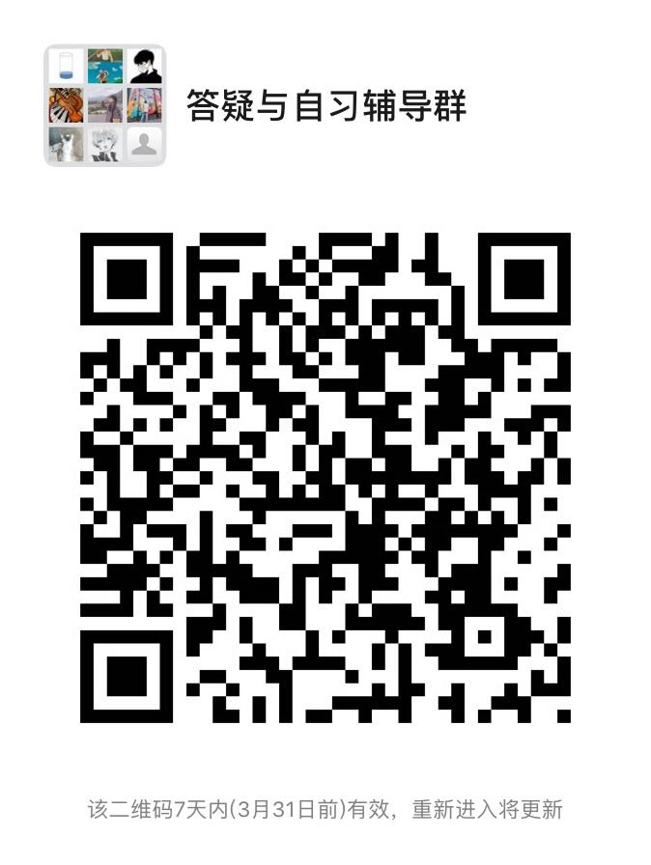
0401010 | 段媛媛 | 讲师 | 在编 | 政府管理学院 | 星期二_14:00-16:00_[4-15] | QQ群：951432785（2020春季学期坐班答疑&自习辅导群） | 青浦校区
1901038 | 韩冬涛 | 讲师 | 在编 | 政府管理学院 | 星期三_10:00-12:00_[4-15] | 学习通、课程微信群 | 青浦校区 | 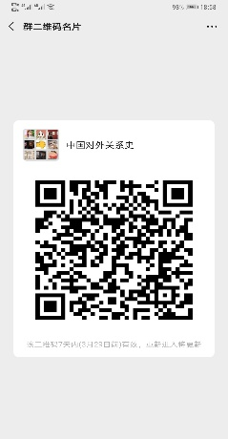 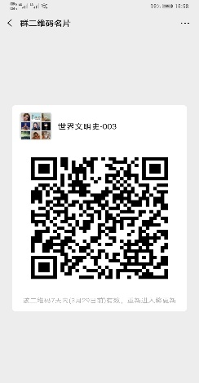 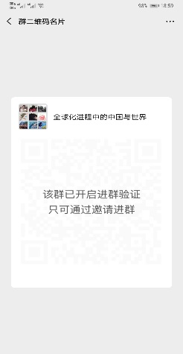
1101028 | 华智亚 | 副教授 | 在编 | 政府管理学院 | 星期五_08:00-10:00_[4-15] | 微信群“当代中国社会建设”、“社会分层与流动” | 青浦校区
1201016 | 姜珊 | 副教授 | 在编 | 政府管理学院 | 星期一_18:00_20:00_[4-15] | 学习通 nu05482 | 青浦校区 | 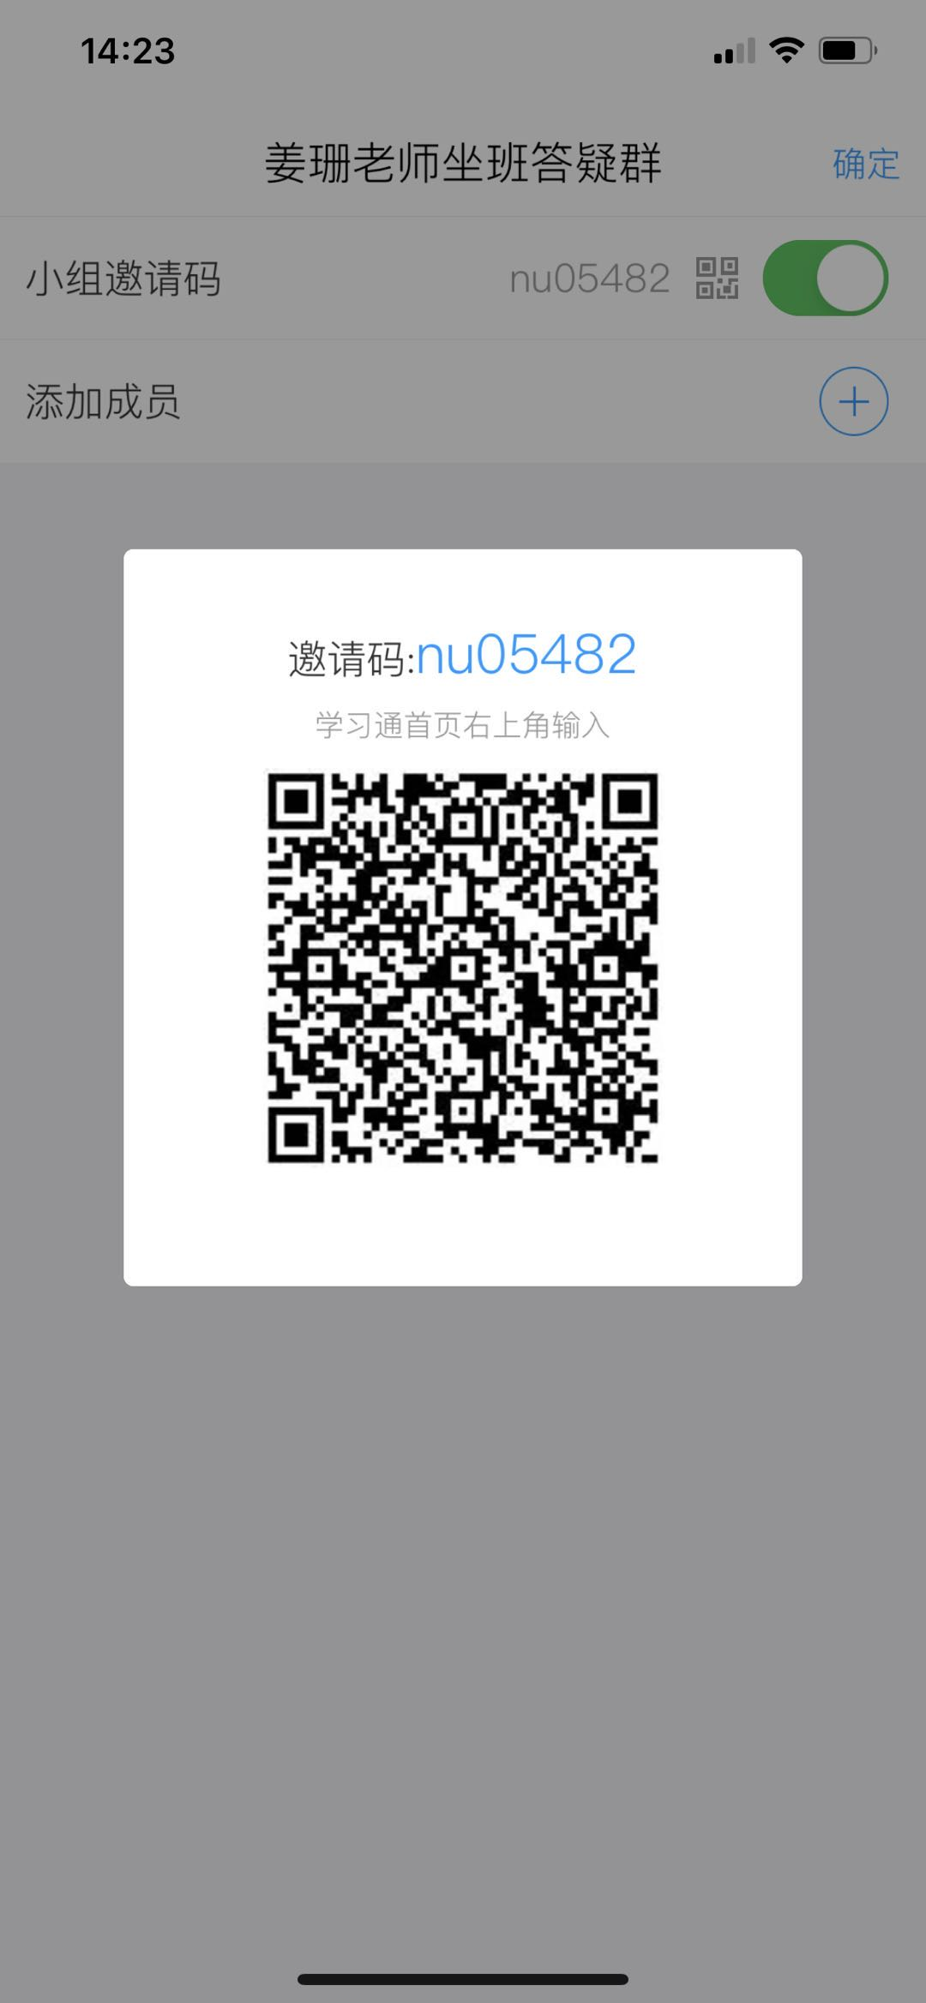
0701016 | 孔凡河 | 副教授 | 在编 | 政府管理学院 | 星期四_13:30—15:30_[4-15] | 微信群 | 青浦校区 | 
0601059 | 李爱萍 | 教授 | 在编 | 政府管理学院 | 星期四_14:00_16:00_[4-15] | 微信群：邀请码3728585 | 青浦校区
0601007 | 连淑芳 | 教授 | 在编 | 政府管理学院 | 星期三_14:00-16:00_[4-15] | 微信群“广告心理学” | 青浦校区
1201012 | 刘芳 | 副教授 | 在编 | 政府管理 | 星期三_17:00-19:00_[4-15] | 微信群：1.刘芳老师社会调查研究方法通识课；2.刘芳老师矫正社会学 | 青浦校区 | 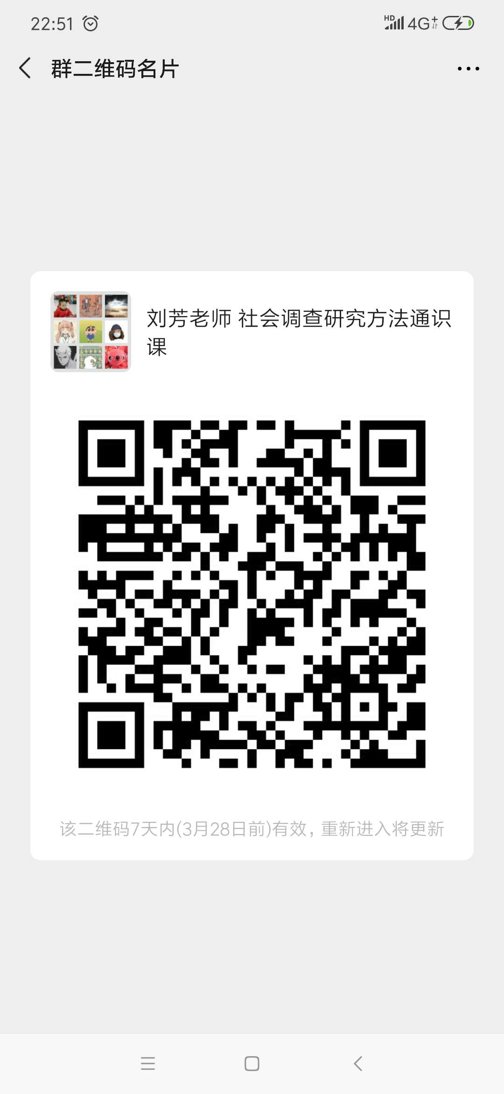
0701034 | 卢驰文 | 副教授 | 在编 | 政府管理学院 | 星期三_18:00-20:00_[4-15] | 社会保险基金管理学习交流微信群 | 青浦校区
1101030 | 罗小娟 | 讲师 | 在编 | 政府管理学院 | 星期三_16:30-18:30_[4-15] | 微信群 | 青浦校区 | 
1901006 | 庞娇艳 | 讲师 | 在编 | 政府管理学院 | 星期四_19:00-21:00_[4-15] | 学习通。教育心理学：80132333；认知心理学：51740022；心理统计学：4735662 | 青浦校区
0601013 | 曲玉波 | 教授 | 在编 | 政府管理学院 | 星期一_15:00-17:00_[4-15] | 学习通 | 青浦校区 | 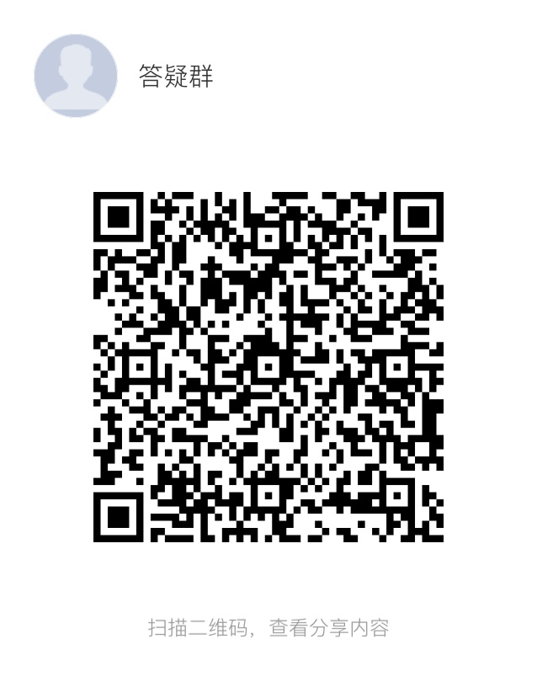
0201024 | 任丹凤 | 副教授 | 在编 | 政府管理学院 | 星期五_15:00-17:00_[4-15] | 微信群 | 青浦校区 | 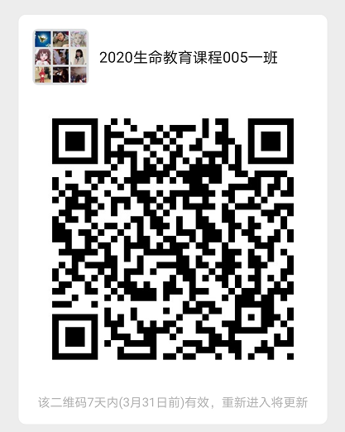 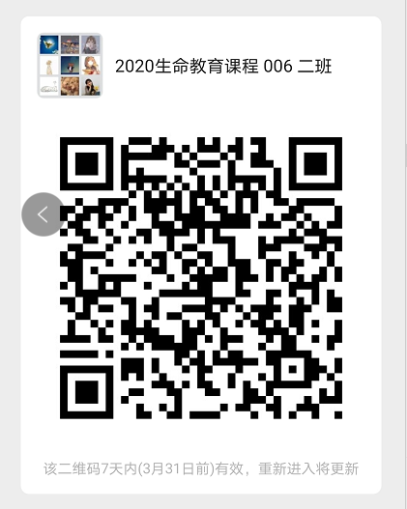
1301013 | 申剑敏 | 讲师 | 在编 | 政府管理学院 | 星期四_12:30-14:30_[4-15] | 微信群（2020春季学期自习辅导） | 青浦校区 | 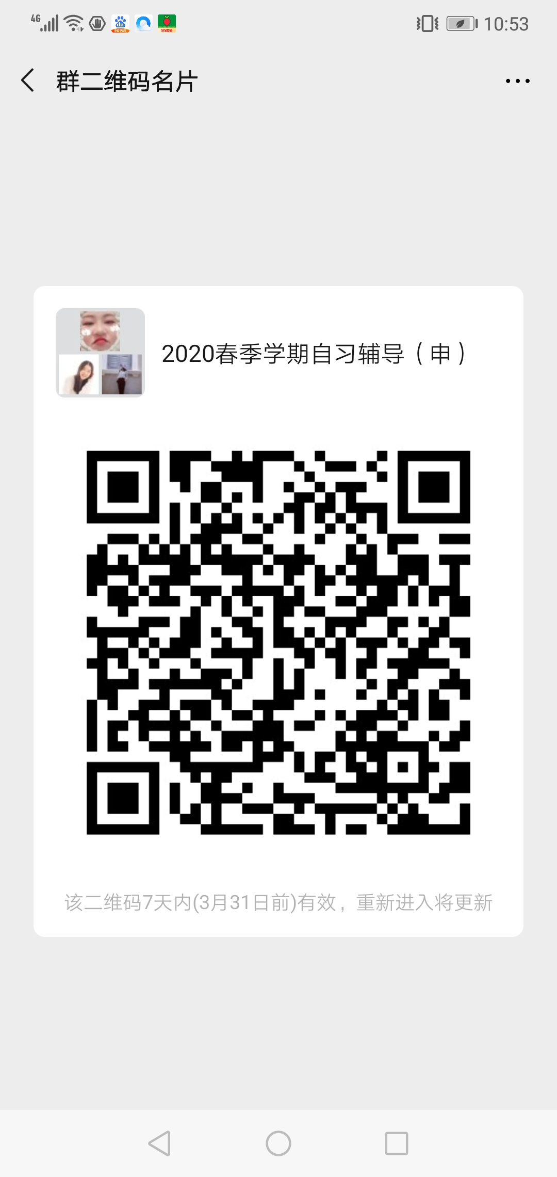
0601064 | 石发勇 | 教授 | 在编 | 政府管理学院 | 星期二_15:00—17:00_[4-15] | 微信群，石发勇老师自习辅导群 | 青浦校区 | 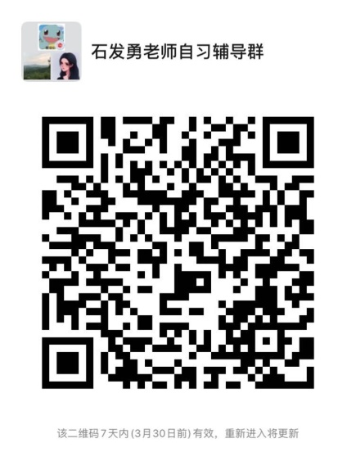
1601009 | 时怡雯 | 讲师 | 在编 | 政府管理学院 | 星期四_10:00-12:00_[1-15] | 学习通平台的班级群以及站内私信 | 青浦校区
1801050 | 史田一 | 讲师 | 在编 | 政府管理学院 | 星期二_15:00-17:00_[4-15] | 微信 | 青浦校区 | 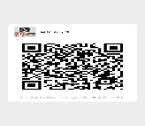 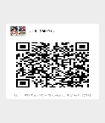 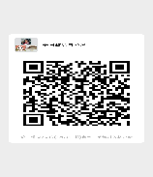
0701023 | 谈谭 | 副教授 | 在编 | 政府管理学院 | 星期二_08:00-10:00_[4-15] | 超星学习通 | 青浦校区
1401005 | 汪伟民 | 教授 | 在编 | 政府管理学院 | 星期一_18:00-20:00_[4-15] | 微信群 | 青浦校区 | 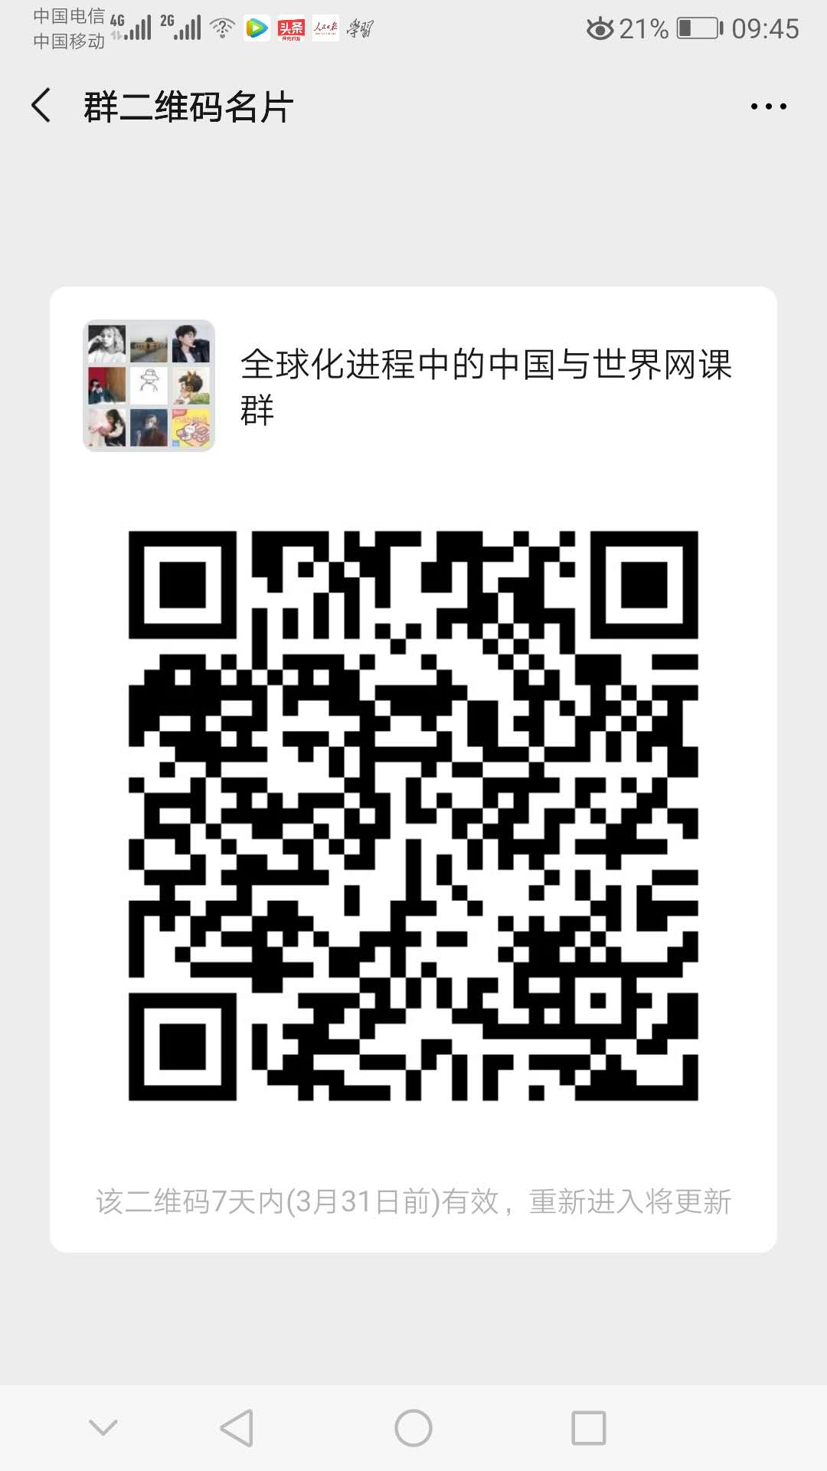
1601011 | 王聪 | 讲师 | 在编 | 政府管理学院 | 星期四_17:15-19:15_[4-15］ | QQ群号：630473774或微信课程群 | 青浦校区
0901028 | 王涵 | 讲师 | 在编 | 政府管理学院 | 星期四_18:00-20:00_[4-15] | 微信群（春季学期自习辅导群） | 青浦校区 | 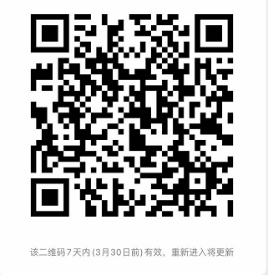
0701032 | 王慧博 | 教授 | 在编 | 政府管理学院 | 星期一_14:30_16:30_[4-15] | 微信群 | 青浦校区 | 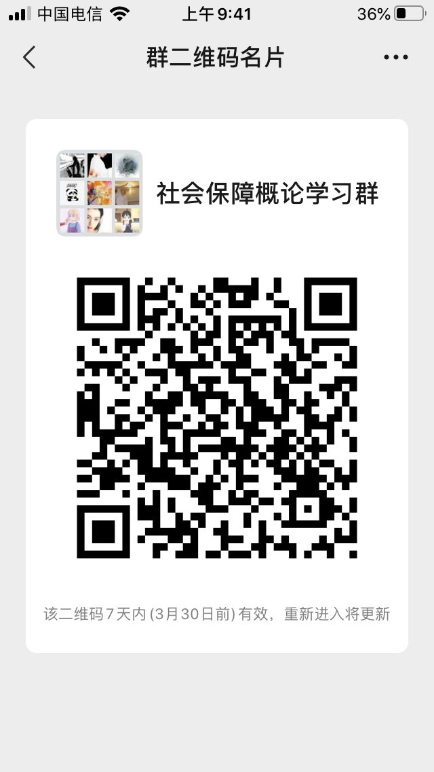   
0501038 | 王蔚 | 教授 | 在编 | 政府管理学院 | 星期二_17:30-18:15_[4-15]星期二_19:45-21:00_[4-15] | 微信群 | 青浦校区 | 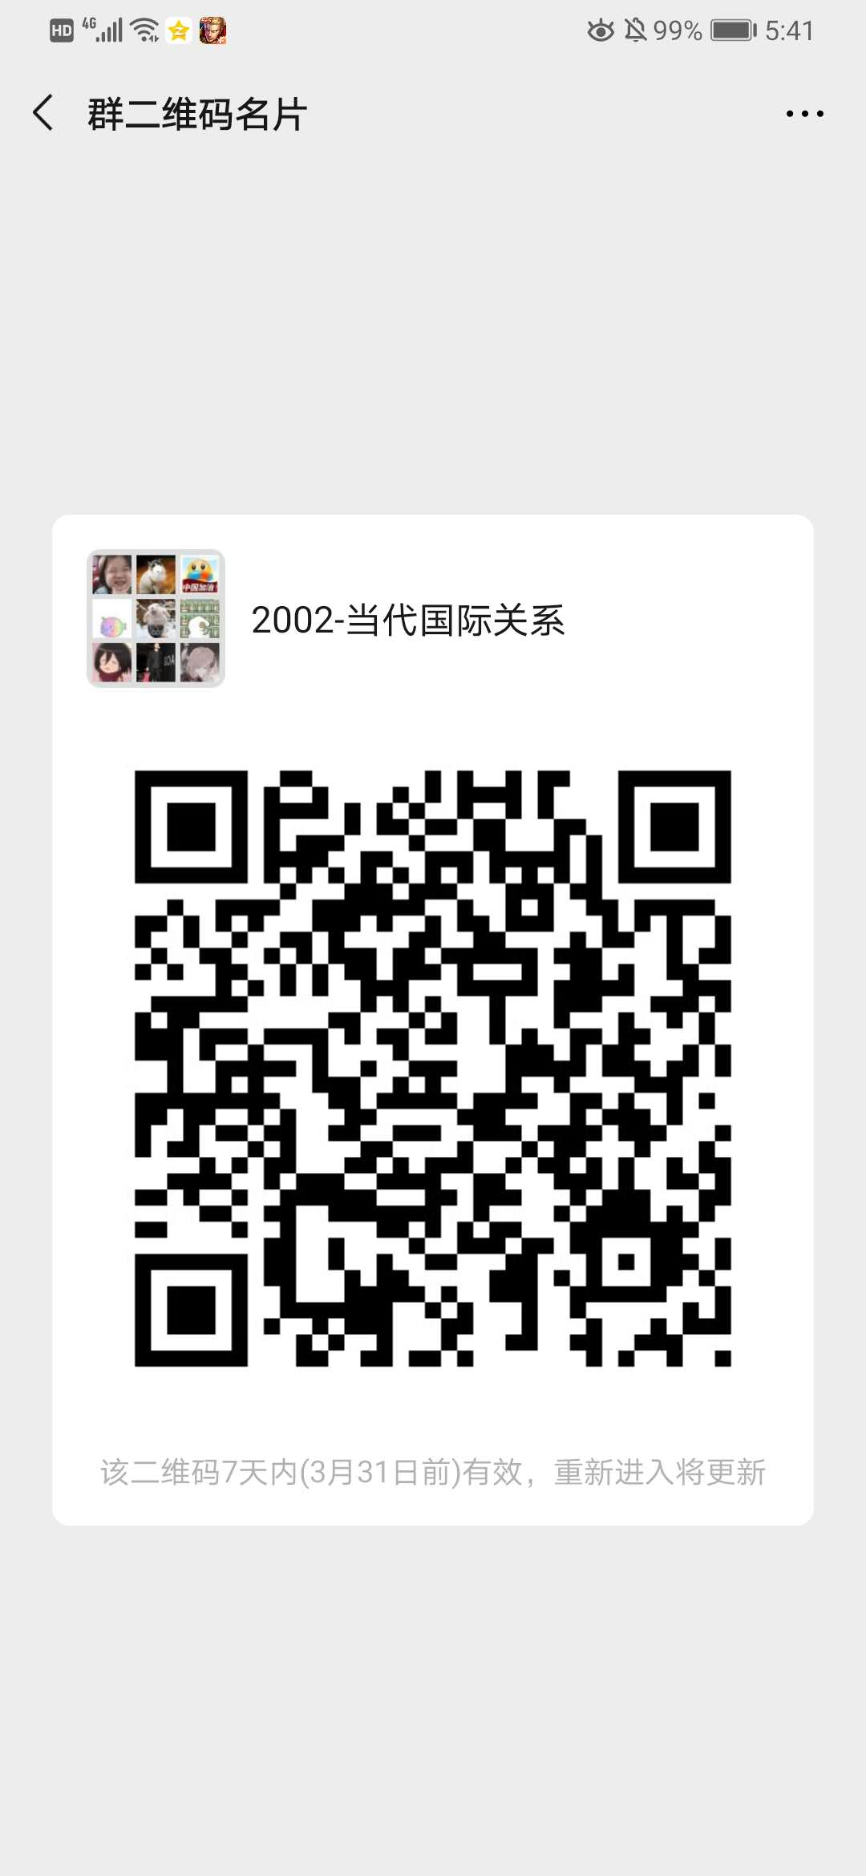 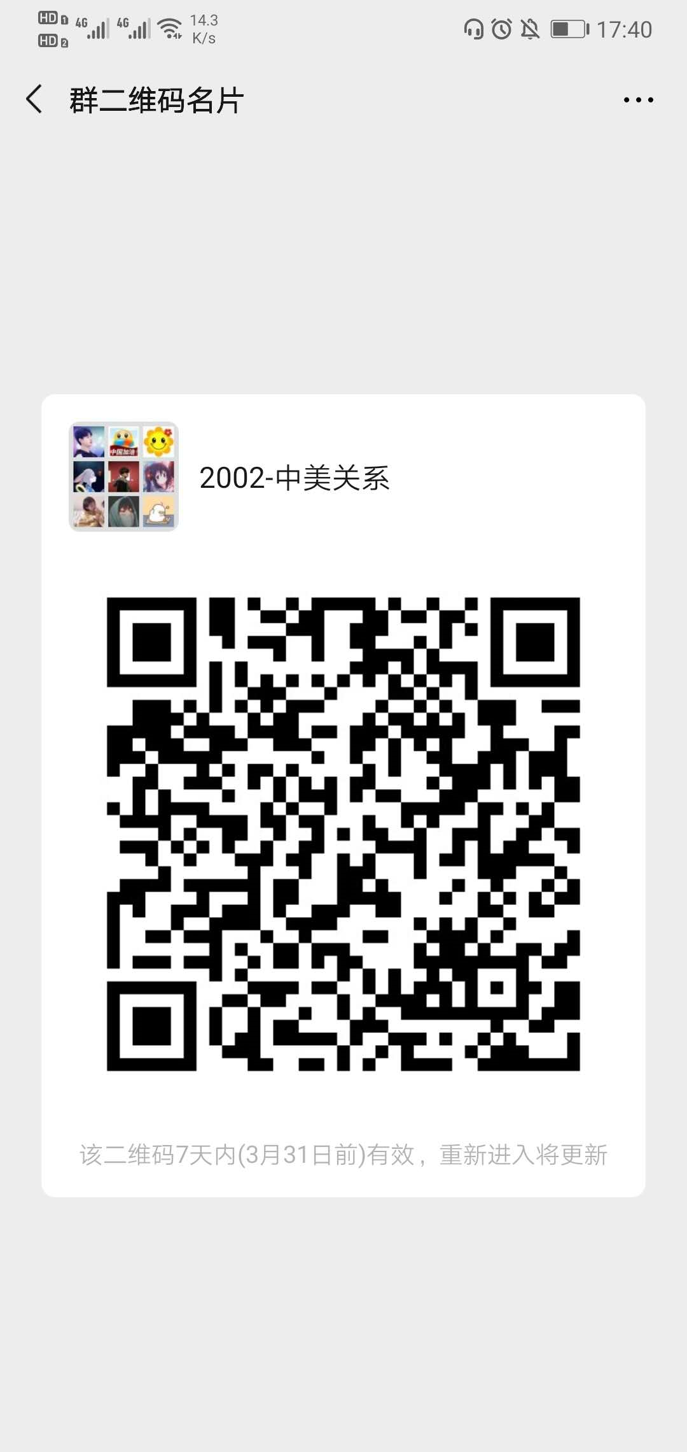
0401031 | 王晓晶 | 副教授 | 在编 | 政府管理学院 | 星期三_14:00-16:00_[4-15] | 微信群 | 青浦校区 | 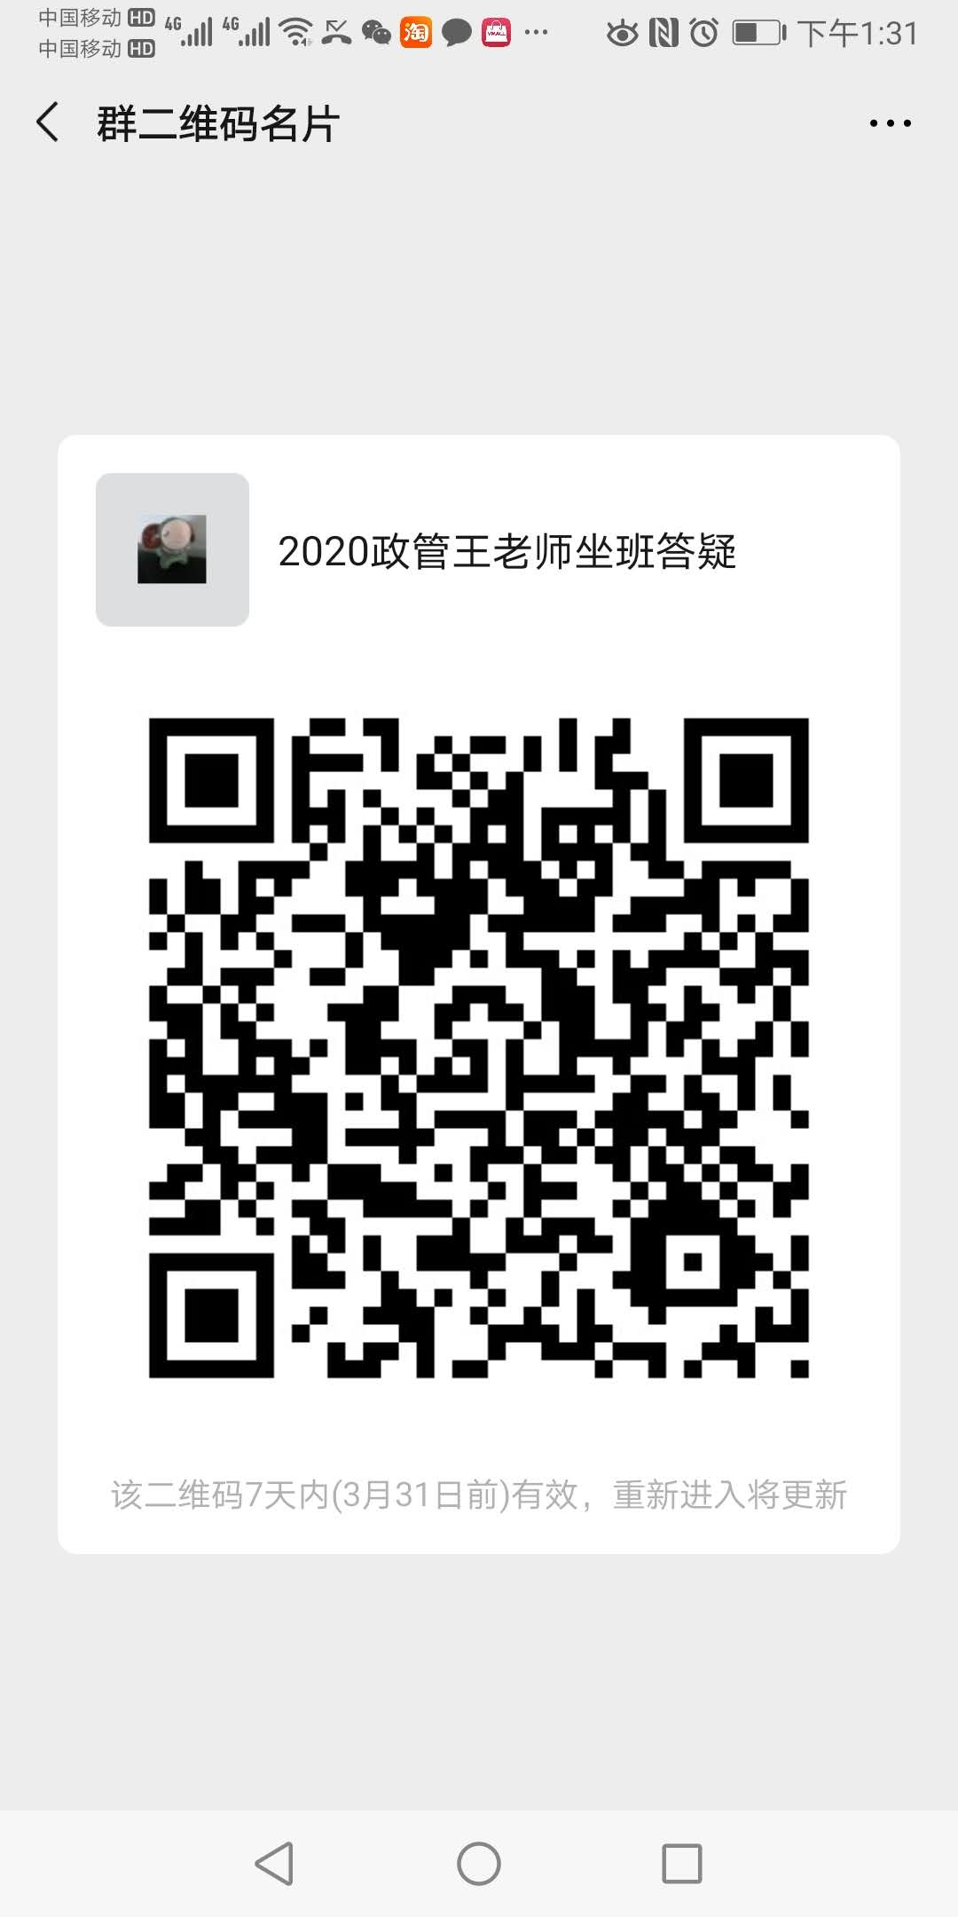
901004 | 王晓燕 | 副教授 | 在编 | 政府管理学院 | 星期三_15:00_17:00_[4-15] | 微信课程群，微信群名2020政府与社会发展，2020管理心理学 | 青浦校区 | 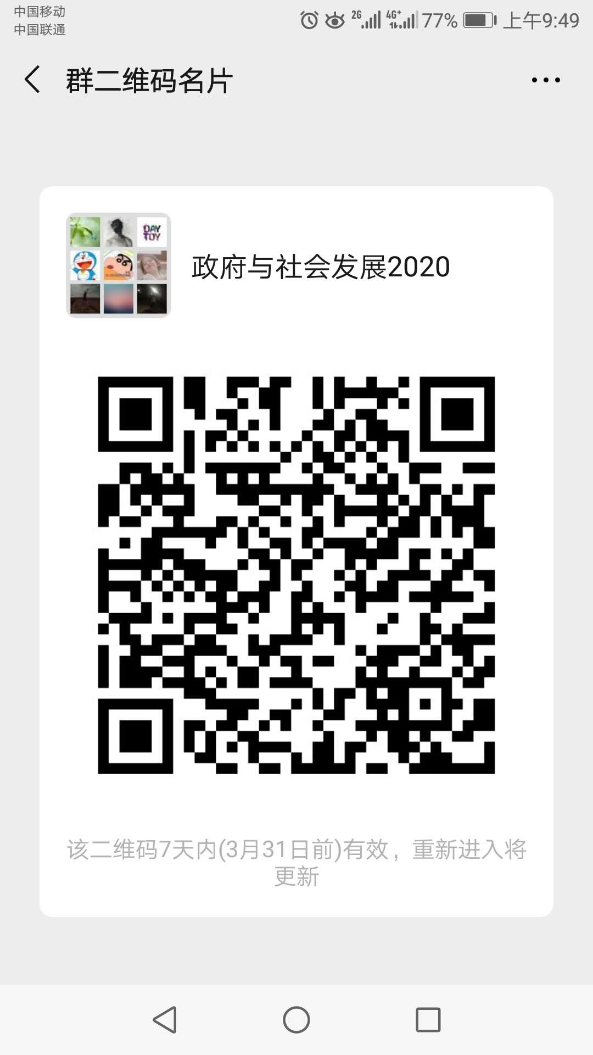 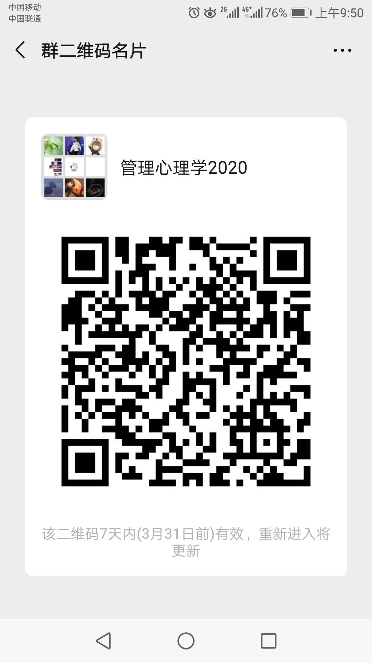 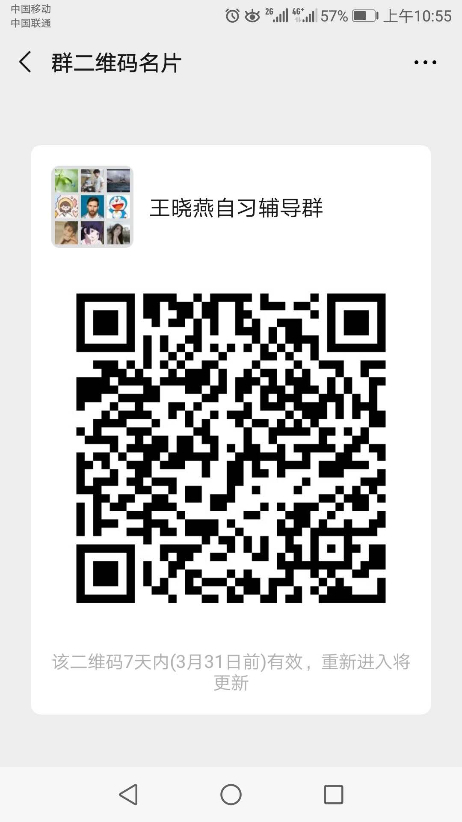
0901053 | 王裔艳 | 副教授 | 在编 | 政府管理学院 | 星期一_12:50-14:50_[4-15] | 《劳动关系学课程》和《中外社保比较课程》微信群 | 青浦校区 | 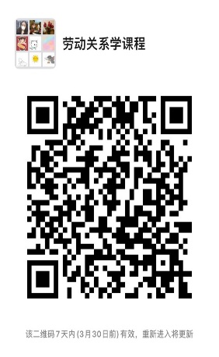 
1701027 | 温曼 | 副教授 | 在编 | 政府管理学院 | 星期一_16：00-18：00_[4-15] | 腾讯QQ班级群:1071442036 | 青浦校区
0601023 | 肖倩 | 副教授 | 在编 | 政府管理学院 | 星期二_15:00-17:00_[4-15] | QQ群（群号1060244198） | 青浦校区
1201008 | 辛方坤 | 副教授 | 在编 | 政府管理学院 | 星期一_17:00-19:00_[4-15] | 微信群 | 青浦校区
0601028 | 徐锐 | 讲师 | 在编 | 政府管理学院 | 星期四_14:00_16:00_[4-15] | 微信群：公务员制度001班、公务员制度002班、世界文明史002班 | 青浦校区
0901039 | 杨玲丽 | 校内教授 | 在编 | 政府管理学院 | 星期一_16:00-18:00_[4-15] | 微信群（社会统计学与计算机应用、薪酬管理上课） | 青浦校区 | 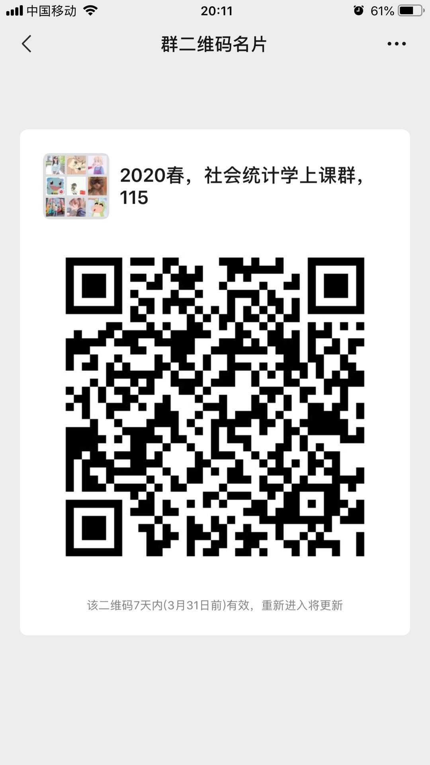 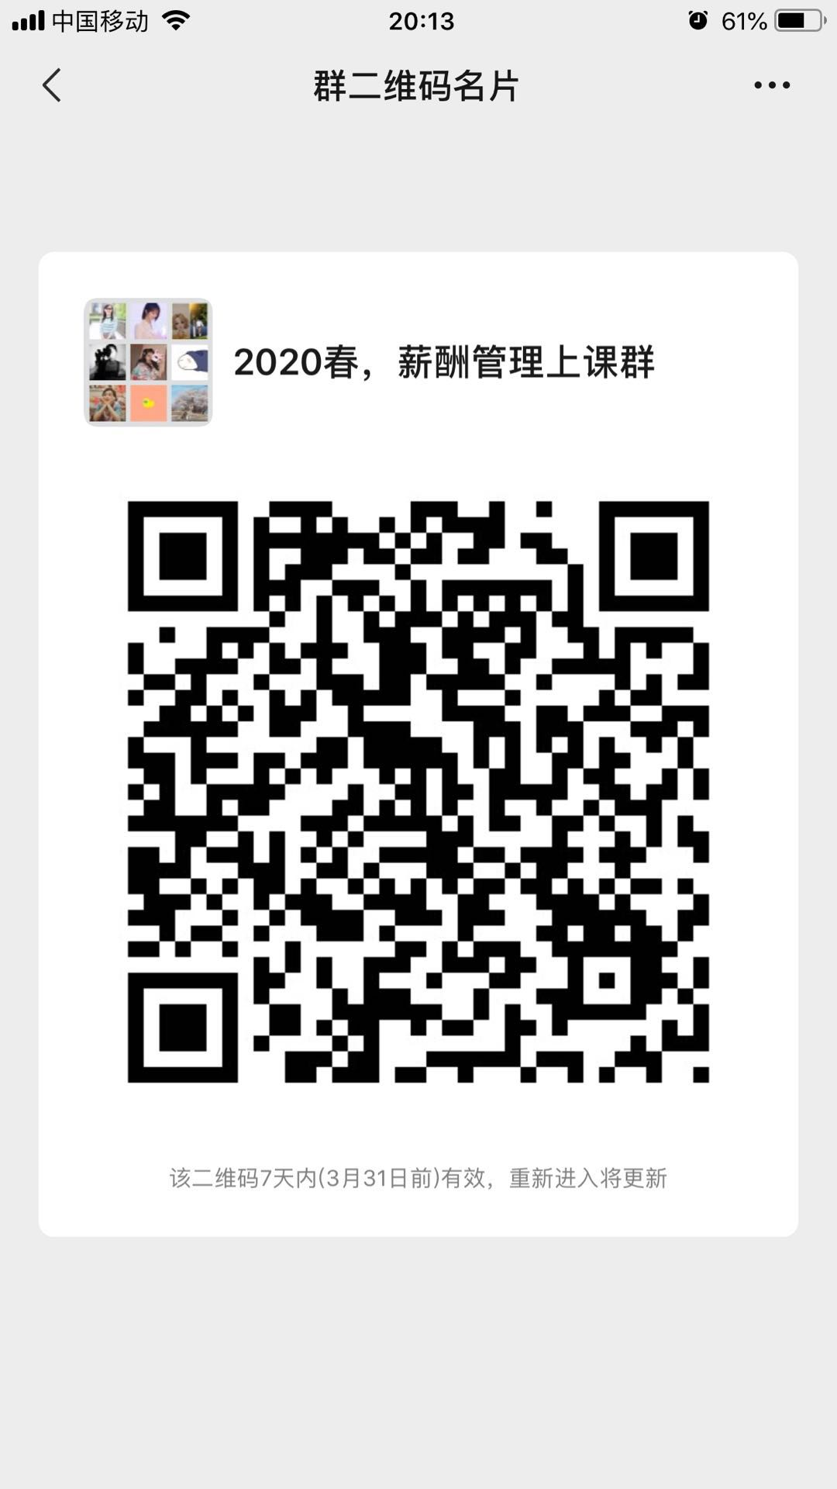
0701037 | 杨小辉 | 讲师 | 在编 | 政府管理 | 星期二_17:00-19:00_[4-15] | 学习通 小组ID12368799 | 青浦校区
0901026 | 岳小颖 | 副教授 | 在编 | 政府管理学院 | 星期二_15:00-17:00_[4-15] | 微信群 | 青浦校区
1601010 | 张弛 | 副教授 | 在编 | 政府管理学院 | 星期一_16:30-17:30_[4-15] 星期一_19:45-20:45_[4-15] | 2020国际政治概论微信群、大国崛起001微信群、大国崛起002微信群 | 青浦校区
1601030 | 张和云 | 讲师 | 在编 | 政府管理学院 | 星期一_15:00-17:00_[4-15] | QQ群号：883440072（申请需备注坐班答疑） | 青浦校区 | 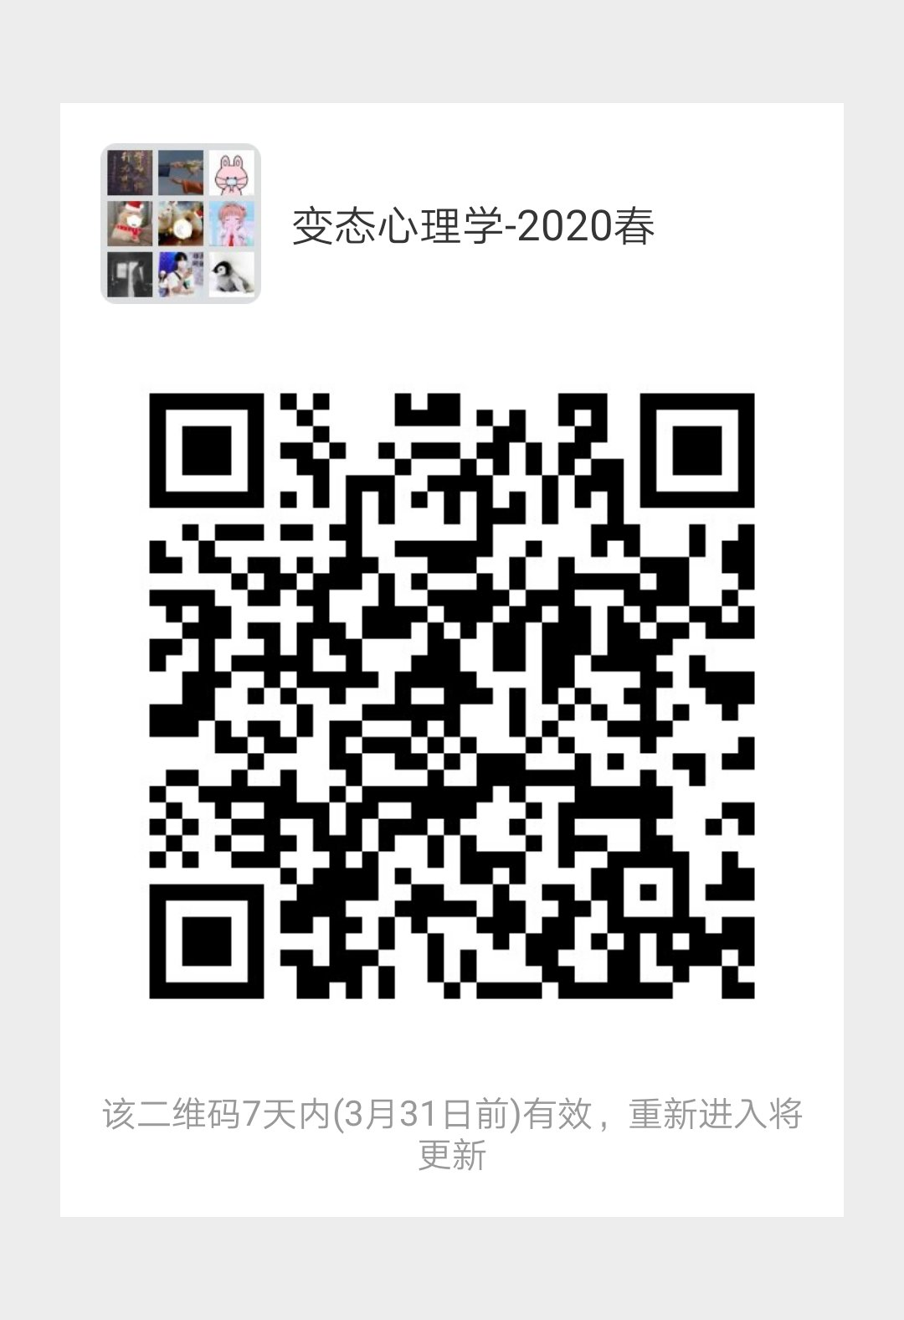
0301016 | 张可创 | 教授 | 在编 | 政府管理学院 | 星期四_15:00-17:00_[4-15] | 手机版钉钉扫描二维码 | 青浦校区
1901008 | 张善根 | 副教授 | 在编 | 政府管理学院 | 星期四_18:00-20:00_[4-15] | 学习通、微信课程群（已经建群） | 青浦校区 | 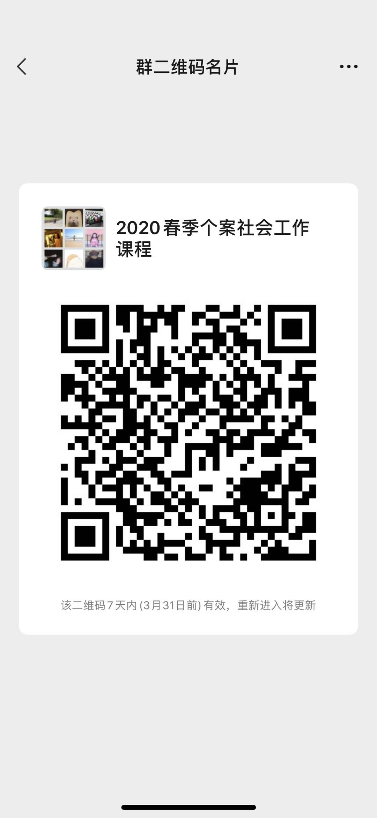 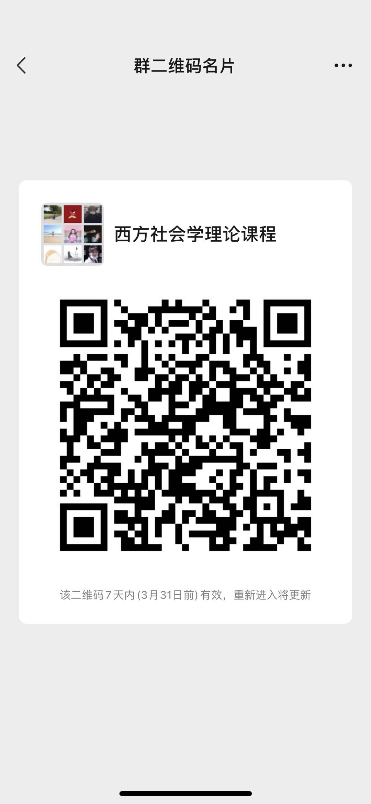
1901028 | 张宪丽 | 讲师 | 在编 | 政府管理学院 | 星期二_09:00-10:00_[4-15] | QQ群：897017297 | 青浦校区
0501004 | 章友德 | 教授 | 在编 | 政府管理学院 | 星期一_16:00-18:00_[4-15] | 微信群、腾讯会议系统 | 青浦校区 | 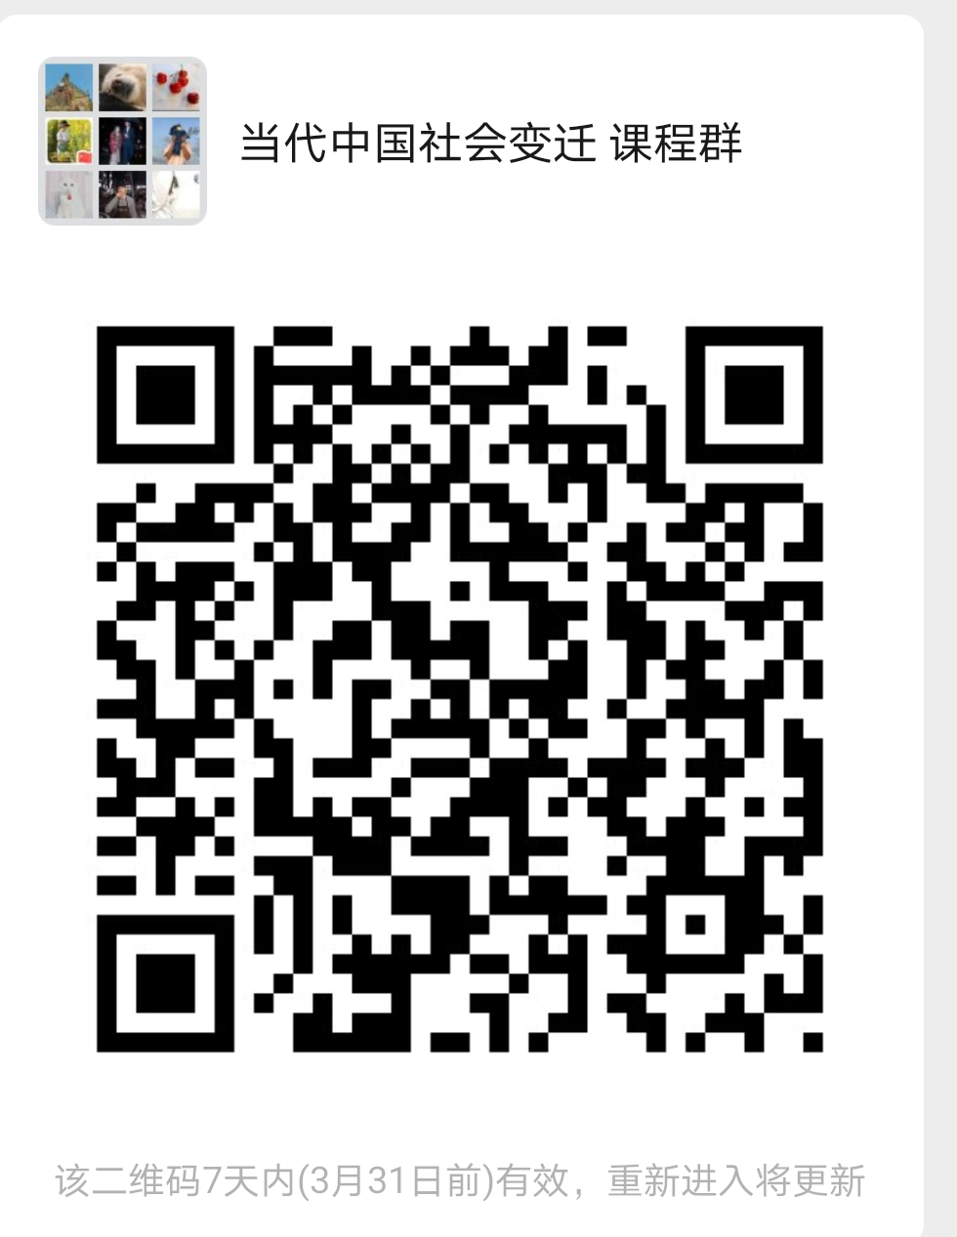
1001006 | 赵雅丹 | 讲师 | 在编 | 政府管理学院 | 星期四_12:00-14:00_[4-15] | 学习通，微信（15214306998） | 青浦校区 | 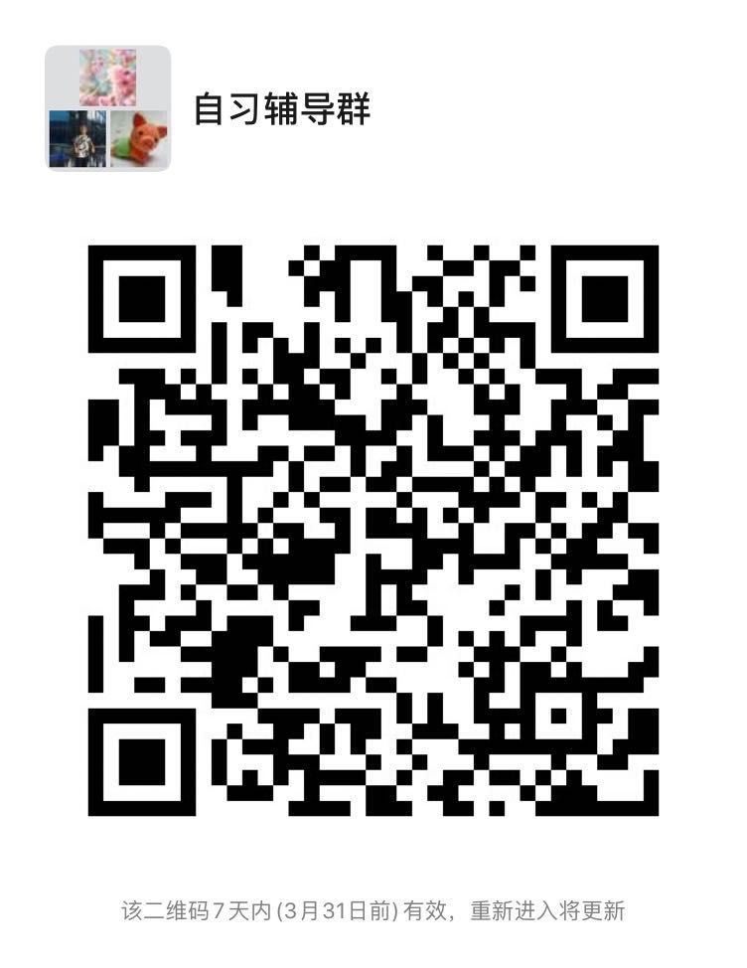
1001017 | 周秋君 | 讲师 | 在编 | 政府管理学院 | 周一_12:00-14:00_[4-15] | 微信群1：[外交学]001(周一10-12)；微信群2:[外交学]002(周一7-9) | 青浦校区
1201009 | 周顺 | 讲师 | 在编 | 政府管理学院 | 星期五_10:30-12:30_[4-15] | 微信 | 青浦校区 | 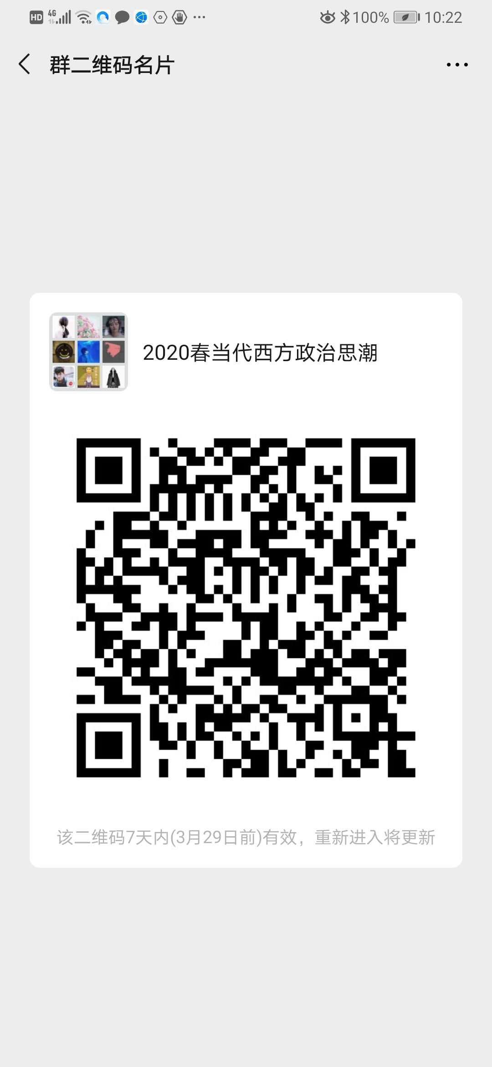
0601005 | 周松青 | 教授 | 在编 | 政府管理学院 | 星期三_08:15-10:15_[4-15] | 发展社会学微信群 | 青浦校区 | 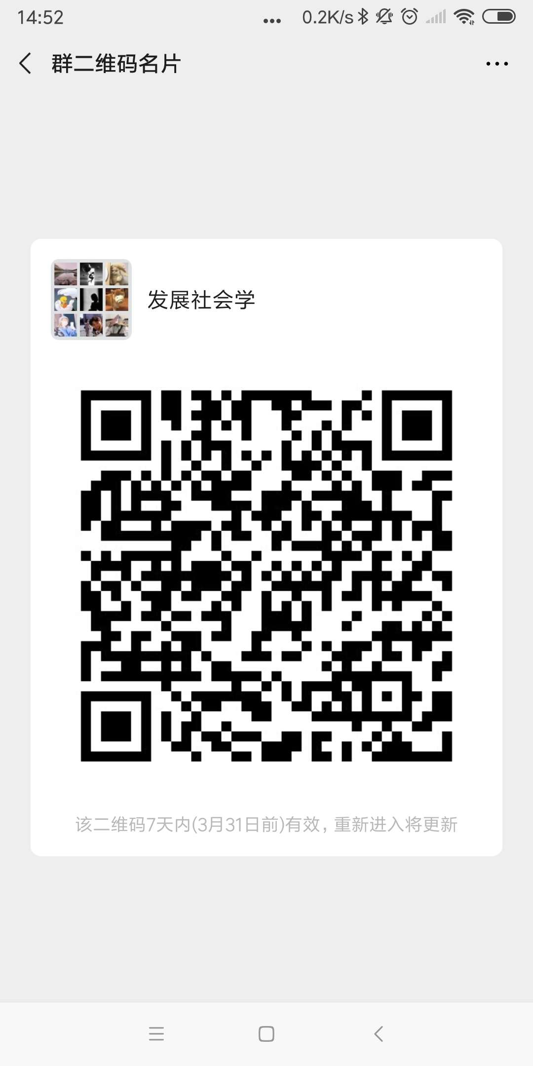
0501018 | 闯晓燕 | 讲师 | 在编 | 政府管理学院 | 星期五_18:30-20:30_[4-15] |  | 青浦校区 | 
1901014 | 苌云莉 | 无 | 在编 | 政府管理学院 | 星期一_16:30-18:30_[4-15] | 微信：19应用心理学、社工19311、19社会学；QQ：国政19371 | 青浦校区
1301014 | 黄素心 | 助教 | 在编 | 政府管理学院 | 星期二_14:00-16:00_[4-15］ | 微信平台和qq平台 qq群号684217303和831759134 | 青浦校区 | 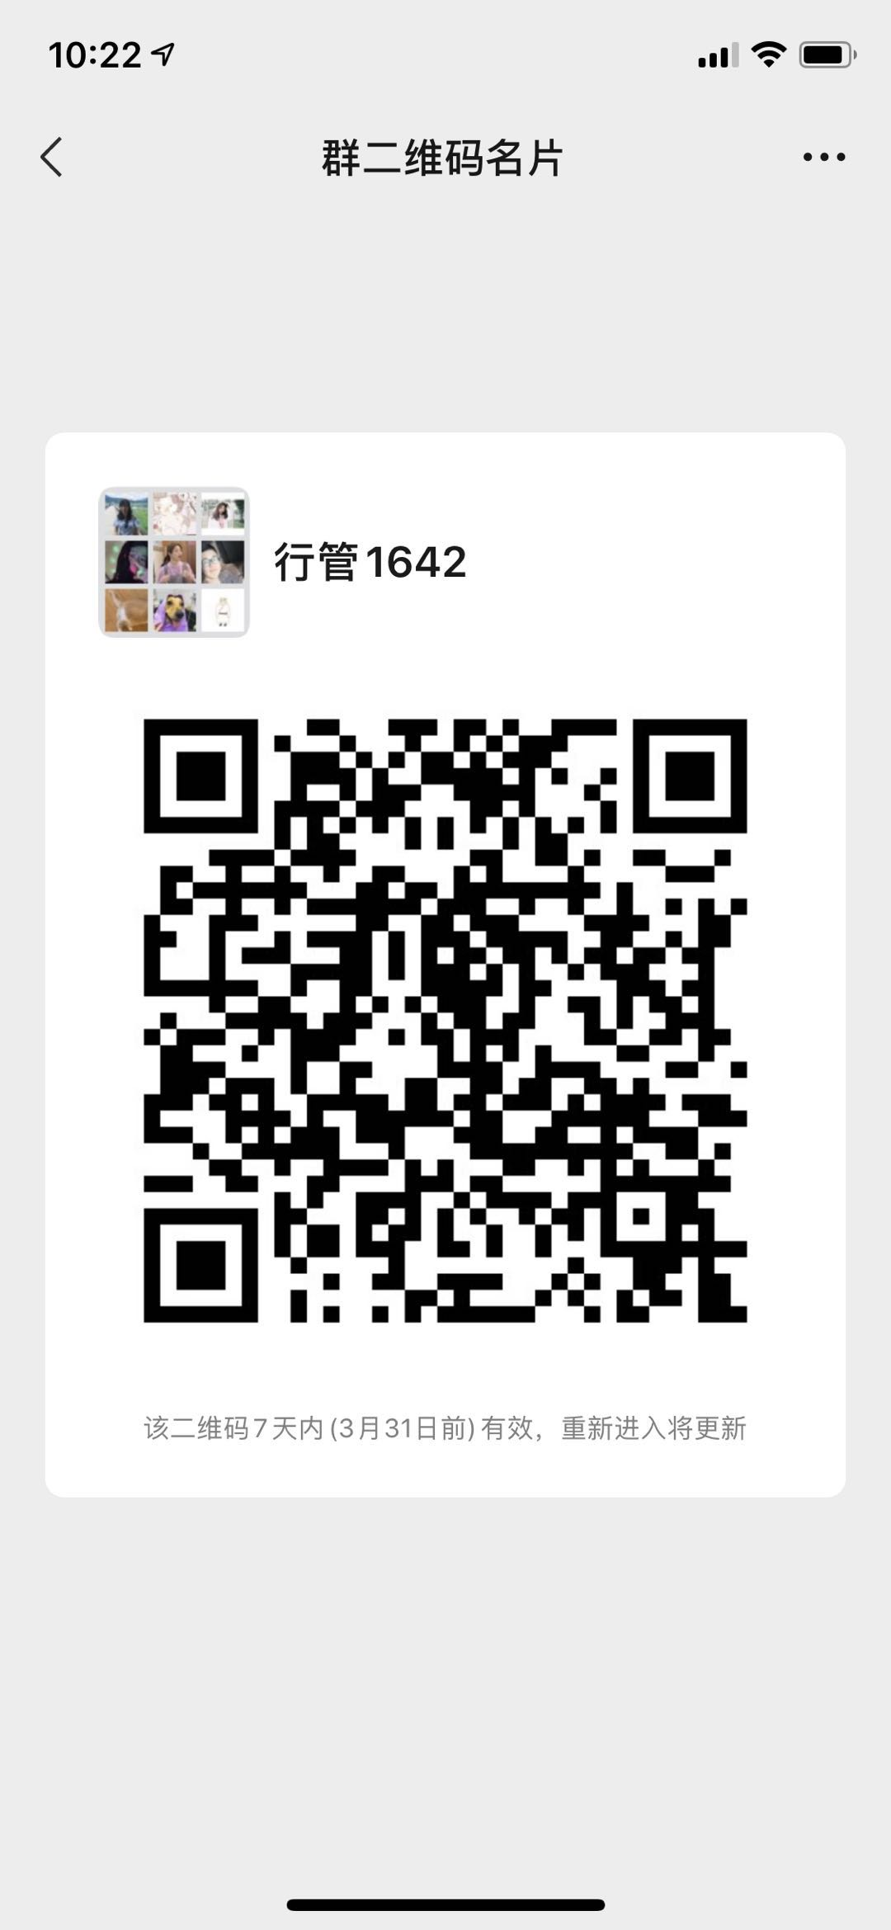 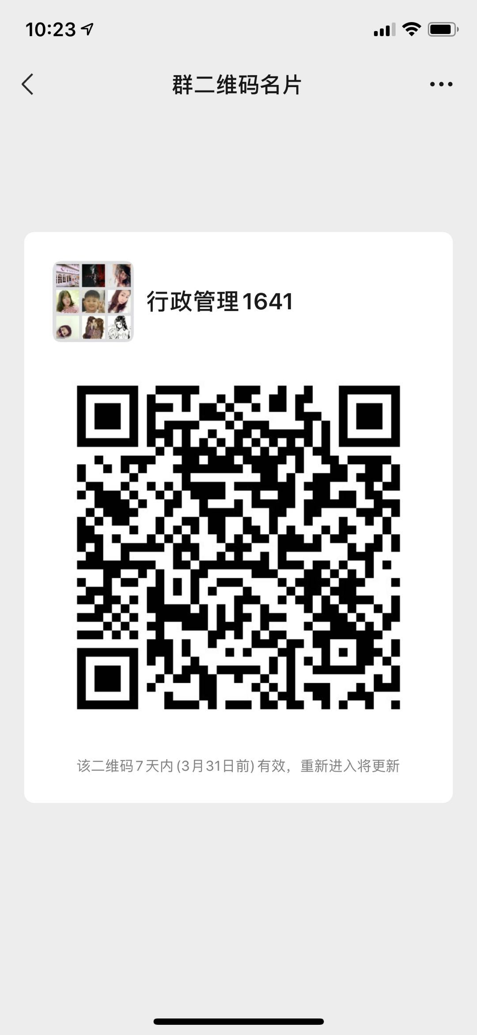
1801037 | 鲁冰清 | 助教 | 在编 | 政府管理学院 | 星期二_13:00-15:00_[4-15] | QQ群 国际政治1741：436290293 QQ群 行政管理1742：656686464 QQ群 行政管理1741：656191549 QQ群 政治学与行政学1741：295139304 | 青浦校区
1401011 | 宋佳 | 讲师 | 在编 | 政府管理学院 | 星期一_08:30-10:30_[4-15] | 班级微信群 | 青浦校区
0801023 | 陶树果 | 讲师 | 在编 | 政府管理学院 | 星期一_16:30-18:30_[4-15] | QQ群：1060431635（可申请加入） 微信毕业生群：政管2020毕业生群（不可申请加入） | 青浦校区
1601025 | 张驰 | 助教 | 在编 | 政府管理学院 | 星期一_19:00-21:00_[1-15] | 微信平台 | 青浦校区 | 微信号：zhangchi6234
1901035 | 张萍 | 副教授 | 在编 | 语言文化学院 | 周四_13:00-15:00_[4-15] | 学习通邀请码：vk43769，微信群，英语阅读4，2018-001、004；英语阅读2，2019-002、003 | 青浦校区
701012 | 沈燕 | 讲师 | 在编 | 语言文化学院 | 周四_16：30-18：30 | 微信：综合英语4-002、004 | 青浦校区
0801008 | 尹百艳 | 讲师 | 在编 | 语言文化学院 | 周一_16:30-18:30 | 微信群：大学英语004/大学英语043/大学英语030 | 青浦校区
0501012 | 陈冲 | 讲师 | 在编 | 语言文化学院 | 周三_18:30-20:30 | 微信群：大学英语3-001、大学英语3-010、大学英语3-033、英语听力4 | 青浦校区
1801012 | 胡道华 | 副教授 | 在编 | 语言文化学院 | 周三_10:00-12:00_[4-15] | 微信群：周三12《英语翻译理论与实践2》、英语写作001（5-6节）、《英语写作1》002班 | 青浦校区
0701015 | 徐鹏 | 讲师 | 在编 | 语言文化学院 | 周一_16:30-18:30 | 微信群008班《大英4》/021班《大英4》/048班《大英4》 | 青浦校区
0401019 | 姜楠 | 讲师 | 在编 | 语言文化学院 | 周二18:30-20:30 | 微信群: 英语语音001.002, 美国文学001.002 | 青浦校区
1701016 | 赫潇 | 讲师 | 在编 | 语音文化学院 | 周三14：00—1600 | 微信群1841俄语班 | 青浦校区
1901001 | 潘婕 |  | 在编 | 语言文化学院 | 周一_16:30-18:30 | 微信群 17才俊+2017俄语班+2018级俄语18411班 | 青浦校区
’0801030 | 周占军 | 讲师 | 在编 | 语言文化学院 | 周三-18：30-20：30 | 微信群（军事理论002班、003班、007班）、学习通群 军事理论 | 青浦校区
501021 | 胡华 | 副表授 | 在编 | 语言文化学院 | 周五_1015-1215 | 超星电脑端 | 青浦校区
9101004 | 尹春晨 | 讲师 | 在编 | 语言文化学院 | 周三16:30-18:30 | 微信群《大英4》055班，061班，065班 | 青浦校区
1801025 | 陆月华 | 副教授 | 在编 | 语言文化学院 | 周一 16.30—18.30 | 微信群 高级英语1班2班，英语词汇学 | 青浦校区
1801044 | 牧阿珍 | 讲师 | 在编 | 语言文化学院 | 周一 8：00-10：00 | 学习通1班-3991022、学习通2班-2360488、微信群-俄语高级听力2 | 青浦校区
‘0601030 | 李有亮 | 教授 | 在编 | 语言文化学院 | 周一15:00-17:00 | 微信群：文学理论1课程群、文学与人生课程群、汉语言 | 青浦校区
0301011 | 李云玉 | 讲师 | 在编 | 语言文化学院 | 周三16：30—18：30 | 微信群：2020大学英语3-005班/014班/023班；英语听力2 | 青浦校区
1801053 | 刘净娟 | 讲师 | 在编 | 语言文化学院 | 周四10：15～12：15 | QQ群：俄语听力、语法4答疑群977693900，俄语阅读11035976006 | 青浦校区
0601012 | 陈拥宪 | 讲师 | 在编 | 语言文化学院 | 周三9：50-11：50 | 学习通、微信群：大英3（周三12），大英3（周三56），大英3（周三78） | 青浦校区
901041 | 姜忠莉 | 副教授 | 在编 | 语言文化学院 | 周一16:30-18:30 | 学习通、微信群：大学英语4--002班/028班/041班 | 青浦校区
0801003 | 洪令凯 | 讲师 | 在编 | 语言文化学院 | 周四_16：30～18：30 | 微信群：2020春-综英4-001班、003班 | 青浦校区
1901005 | 赵凤彩 | 副教授 | 在编 | 语言文化学院 | 周二17：00-19：00 | 微信群：俄语19级二班。QQ群：俄罗斯文化2（俄语） | 青浦校区
1201004 | 翁静乐 | 讲师 | 在编 | 语言文化学院 | 周四12：00-14：00 | 学习通 大英4（周一34，周一56，周一78） | 青浦校区
801033 | 郭野 | 讲师 | 在编 | 语言文化学院 | 周三18：30-20：30 | 微信群：19级大英四56班，19级大英四59班，19级大英四63班 | 青浦校区
0601050 | 于薇薇 | 讲师 | 在编 | 语言文化学院 | 周三_18:30-20:30_【1-15】 | 微信群:大学英语3-018班；大学英语3-019班；大学英语3-032班 | 青浦校区
0401004 | 张晓丽 | 讲师 | 在编 | 语言文化学院 | 周四 16：00-18：00 | 微信群：JGU HSK1 Class; JGU HSK2 Class | 青浦校区
1701039 | 李洋 | 助教 | 在编 | 语言文化学院 | 周二_15：30-17：30【4-15】 | 学习通：辅导 答疑 邀请码xc23146 | 青浦校区
9801002 | 沈海波 | 教授 | 在编 | 语言文化学院 | 周三14:00--16:00 | 微信群：沈海波 诗词鉴赏。沈海波 应用写作 | 青浦校区
1301005 | 谢彩 | 讲师 | 在编 | 语言文化学院 | 周五10：00-12：00 | 学习通：应用写作邀请码2935031，网络文学与文化产业4327645，创意学8506713、留学生单独微信指导，外国文学史9095331 | 青浦校区
0501026 | 吴苌弘 | 副教授 | 在编 | 语言文化学院 | 周三18:20-20:20 | 微信群：2020春翻译 | 青浦校区
1501045 | 华莉 | 教授 | 在编 | 语言文化学院 | 周三17:30-19:30 | 微信群：上政2016级俄语班、2017级俄语班，2018级俄语班 | 青浦校区
0901032 | 曹立群 | 副教授 | 在编 | 语言文化学院 | 周一16：30-18：30 | 微信群 本科英语 | 青浦校区
0501022 | 须文瑜 | 讲师 | 在编 | 语言文化学院 | 周三16:30-18:30 | 学习通:009（4007059），017（4477078），031（6291551） | 青浦校区
701041 | 冯浩文 | 副教授 | 在编 | 语言文化学院 | 周一_18:00-20:00 | 学习通：中国文学史2（001）（9762237），应用写作002（6698339），应用写作006（4752956），批判性思维002（7219446） | 青浦校区
1501017 | 朱凯 | 副教授 | 在编 | 语言文化学院 | 周四_13-15 | 学习通f v84358 | 青浦校区
1801009 | 王丽群 | 副研究员 | 在编 | 语言文化学院 | 周三15：00-17：00【4-15】】 | 微信群：中西传统节日文化赏析001，第二外语3（英语）001 | 青浦校区
1601012 | 付永萍 | 讲师 | 在编 | 语言文化学院 | 周五18:00～20:00 | 微信群：应用写作（007，015，016）班，文化产业管理与实务（一），19预科应用写作（二） | 青浦校区
1901015 | 任燕燕 | 助理研究员 | 在编 | 语言文化学院 | 周三14:50-17:15 | 学习通：基础俄语2 | 青浦校区
801020 | 李黎 | 副教授 | 在编 | 语言文化学院 | 周一_11:55-12:55，16:20-17:20_【4-15】 | 学习通：001（1755771），027（1725680），040（6539280） | 青浦校区
1901009 | 戴慧 | 副教授 | 在编 | 语言文化学院 | 周三 9：30-11：30 | 学习通 俄语阅读3 9：30一11：30 邀请码 1006626 | 青浦校区
1701001 | 李诗芳 | 教授 | 在编 | 语言文化学院 | 周一 14:30- 16:30【4-15】 | 微信群 ：2020年春季 法律英语2 ；2020年春季 第二外语 1（英语） | 青浦校区
’0601044 | 胡川 | 讲师 | 在编 | 语言文化学院 | 周三 16:30- 18:30 | 微信群：大学英语3 11/21/27 课程群 | 青浦校区
‘0201008 | 贾迎花 | 讲师 | 在编 | 语言文化学院 | 周一_12:00-13:00_16:20-17:20 | 微信群：大学英语019班/大学英语036班/大学英语046班 | 青浦校区
0901040 | 王春芳 | 讲师 | 在编 | 语言文化学院 | 周一16:30-18:30【4-15】 | 微信群：大学英语4-005班；大学英语4-014班；大学英语4-031班；英语听力2-002班 | 青浦校区
‘801009 | 张煜 | 讲师 | 在编 | 语言文化学院 | 周一18：30-20：30 | 微信去：大学英语4--010/023/39/050 | 青浦校区
0701005 | 缪学 | 副教授 | 在编 | 语言文化学院 | 周三_17:00-19:00 | 学习通：邀请码gr77543 | 青浦校区
1501037 | 岳强 | 讲师 | 在编 | 语言文化学院 | 周四17:00-19:00 | 微信群:俄语语法2，旅游俄语 | 青浦校区
0601010 | 陈栩 | 讲师 | 在编 | 语言文化学院 | 周一 16:40-18:40 | 微信群 综合英语2-001、003；听力2-001 | 青浦校区
’0601052 | 温莉 | 讲师 | 在编 | 语言文化学院 | 周三_16：30-18：30 | 微信群：008班、016班、030班 | 青浦校区
’0701029 | 燕守宝 | 讲师 | 在编 | 语言文化学院 | 周三_ 16:50-18:50 | 微信群：College English 4-054,College English 4-058,College English 4-062 | 青浦校区
1601016 | 张晓玲 | 讲师 | 在编 | 语言文化学院 | 周四：15:30-17:30 | 微信群：基础俄语2课程资料分享群 俄语一班 | 青浦校区
‘0301009’ | 范湘萍 | 副教授 | 在编 | 语言文化学院 | 周三_16:30- 18:30 | 微信群：19级 大英4,064 | 青浦校区
0801011 | 颜婷 | 讲师 | 在编 | 语言文化学院 | 周一：11：55-12：55；16：20-17：20 | QQ群：20春-大英4-017班；20春-大英4-034班；20春-大英4-044 | 青浦校区
’1901029 | 高翔 | 讲师 | 在编 | 语言文化学院 | 周一：17:00—19：00 | 微信群：基础写作2课程群（周一3-4）、应用写作003班（周三1-2）、应用写作011班（周五1-2）、现代办公实务课程群（周三3-4） | 青浦校区
‘0701013 | 姚刚 | 讲师 | 在编 | 语言文化学院 | 周一：11：55-12：55；16：20-17：20 | QQ群：大学英语4 | 青浦校区
501011 | 杨军红 | 副教授 | 在编 | 语言文化学院 | 周三：8：30-10：30 | QQ 群： 预科英语， 少数民族预科班英语（2） | 青浦校区
1301024 | 魏雅俐 | 助教 | 在编 | 语言文化学院 | 周三：16:30-18:30 | 微信群：大英4-053,大英4-057,大英4-060 | 青浦校区
1801019 | 李翠 | 讲师 | 在编 | 语言文化学院 | 周四：16：00-18：00 | 学习通：汉语国际教育课堂案例分析：6642937；二语习得：7531297；演讲口才：9687001；应用写作001班：6271484；应用写作008班：8901993 | 青浦校区
’0301012 | 黄红伟 | 讲师 | 在编 | 语言文化学院 | 周五：10：00—12：00 | 微信群：20春英语003班，20春英语012班，20春英语022班 | 青浦校区
1001015 | 夏甘霖 | 副教授 | 在编 | 语言文化学院 | 周三：19:00-21:00 | ZOOM会议ID：475-845-400 | 青浦校区
0701021 | 纪家举 | 讲师 | 在编 | 语言文化学院 | 周三_16:30- 18:30 | 学习通、微信群：大英3-004，大英3-013，大英3-028 | 青浦校区
201025 | 常立霓 | 教授 | 在编 | 语言文化学院 | 周三 14：30-16：30 | 微信群：中国文学史4周三10.11节周五5.6节；应用写作009周三5.6节；应用写作010周五1.2节；应用写作013周五3.4节 | 青浦校区
0801016 | 刘亮 | 讲师 | 在编 | 语言文化学院 | 星期三_16:45-18:45 | 学习通：大学英语 3 （006班、015班、024班）；诗词与书法艺术 | 青浦校区
1501041 | 赵倩莹 | 助教 | 在编 | 语言文化学院 | 周二:9:00－11:00 | 微信群（相约2016，相约2018） | 青浦校区
1801028 | 孙盛囡 | 副教授 | 在编 | 语言文化学院 | 周四_13:30-15:30 | qq群：2020春日语二外3（群号：1071658567），2020春日语二外1（群号：1036602794） | 青浦校区
0801017 | 王春荣 | 讲师 | 在编 | 语言文化学院 | 周三 9:00-11:00 | 微信群：18级英语专业学生 | 青浦校区
701035 | 朱雷 | 讲师 | 在编 | 语言文化学院 | 周四18:00-20：00 | 学习通：综合英语2 | 青浦校区
701020 | 韩静 | 讲师 | 在编 | 语言文化学院 | 周一12:30-14:30 | 学习通、微信群：第二外语1（002班）、大学日语2 | 青浦校区
801032 | 王维雅 | 讲师 | 在编 | 语言文化学院 | 周一 16:30 - 18:30 | 学习通、微信群：大学英语4（009、025、029） | 青浦校区
701014 | 耿莲 | 讲师 | 在编 | 语言文化学院 | 周一16：30-18：30 | 微信群：2020-大学英语4-006 2020-大学英语4-017 2020-大学英语4-033 | 青浦校区
1601013 | 李洋 | 讲师 | 在编 | 上海纪录片学院 | 星期二_16：00-18：00 | 超星学习通 | 青浦校区
2001001 | 施州 | 讲师 | 在编 | 上海纪录片学院 | 星期四_13:00-15:00_[4-15] | QQ群号：949929110；或加微信shizhou226 | 青浦校区
1601031 | 邢虹文 | 教授 | 在编 | 上海纪录片学院 | 星期二_16:00-18:00_[1-15] | 微信群（18级纪录片创作和电视栏目工作坊两个群） | 青浦校区
1801030 | 刘馨洋 | 助教 | 在编 | 上海纪录片学院 | 周五10:00-12:00 | 超星学习通、微信：15618609577 | 青浦校区
1301001 | 戴楠 | 讲师 | 在编 | 上海纪录片学院 | 星期一_12：00-13:00，17:15-18:15[4-15] | 超星学习通：hz90669 | 青浦校区
1301021 | 於红梅 | 副教授 | 在编 | 上海纪录片学院 | 星期一_16:30-17:30_[1-15]；星期四_16:30-17:30_[1-15] | 平台名称：微信。 群号信息：“於红梅-自习辅导群（2020春）” | 青浦校区
1801006 | 武骏 | 助教 | 在编 | 上海纪录片学院 | 星期四_15:00-17:00_[4-15] | 微信（微信号：pixeldisease） | 青浦校区
0801024 | 郭丽娟 | 讲师 | 在编 | 上海纪录片学院 | 星期四_18:20-20:20_[4-15] | 超星；QQ群（音乐鉴赏776982992；世界民族音乐文化1019273588） | 青浦校区
0701004 | 钱季平 | 讲师 | 在编 | 上海纪录片学院 | 星期四_15:00-17:00_[1-15]。 | 超星学习通 | 青浦校区
1801005 | 李暄 | 讲师 | 在编 | 上海纪录片学院 | 星期三_16:30-18:30_[1-15] | 新闻评论课程微信群；新闻传播伦理与法规课程微信群 | 青浦校区
0801029 | 曾嵘 | 副教授 | 在编 | 上海纪录片学院 | 周三16：30——18：30[1-15] | 超星学习通，自习辅导群邀请码wb71749 | 青浦校区
1801004 | 吴猛强 | 助教 | 在编 | 上海纪录片学院 | 星期一_19:00-21:00_[4-15] | 微信13918508819 | 青浦校区
1801058 | 王珏 | 讲师 | 在编 | 上海纪录片学院 | 星期一_16:00 -18:00_[4-15] | 微信群,群名称：电视编辑 | 青浦校区
1901012 | 张长 | 教师 | 在编 | 上海纪录片学院 | 星期四_14:30-17:30_[4-15] | 微信群 | 青浦校区
1901016 | 杭天 |  | 在编 | 上海纪录片学院 | 星期五_14:00-16:00[4-15] | 微信群 | 青浦校区
1101024 | 陶文静 | 副教授 | 在编 | 上海纪录片学院 | 周二16：15-18：15 | 超星学习通 | 青浦校区
1501036 | 陈婷 | 讲师 | 在编 | 上海纪录片学院 | 星期一_18:00-20:00_[4-15] | 超星学习通 | 青浦校区
1701045 | 邢文馨 | 助教 | 在编 | 上海纪录片学院 | 星期二10:00-12:00 | 微信群 | 青浦校区
1901010 | 张警予 |  | 在编 | 上海纪录片学院 | 周三13:00~15:00 | 微信2573100265 | 青浦校区
1201012 | 孙健 | 副教授 | 在编 | 上海纪录片学院 | 星期一_18:00-20:00_[4-15] | 超星学习通 | 青浦校区
1901032 | 吴圆圆 | 讲师 | 在编 | 上海纪录片学院 | 星期三_14:00-16:00_[4-15] | 超星学习通、微信群 群号：18电视节目制作（周三1-4） | 青浦校区
1801016 | 郭侍锷 | 讲师 | 在编 | 上海纪录片学院 | 星期一_15:00-17：00_[4-15] | 超星学习通 | 青浦校区
1301006 | 刘逸君 | 讲师 | 在编 | 上海纪录片学院 | 星期三 下午1-3点 | 微信 | 青浦校区
1401004 | 姚久扬 | 实验师 | 在编 | 上海纪录片学院 | 星期四_18:00-20:00_[1-15] | 学习通 | 青浦校区
1601032 | 徐红 | 副教授 | 在编 | 上海纪录片学院 | 星期四_12:30-14:30_[1-15] | 学习通；《世界经典电影赏析》微信群 | 青浦校区
0801007 | 欧阳为民 | 教授 | 在编 | 人工智能法学院 | 星期三_19:45-21:45_[4-15] | 学习通：博弈论与策略思维、批判性思维 | 青浦校区
0601036 | 杨华 | 教授 | 在编 | 人工智能法学院 | 星期一_16：10-18：10_[4-15] | 微信坐班答疑群 | 青浦校区
0701027 | 黄芹华 | 副教授 | 在编 | 人工智能法学院 | 星期三_16:00-18:00_[4-15] | 超星 学习通各课程群聊：计算机应用技术2 005、009、028 大数据与大数据时代 | 青浦校区
9501007 | 吴 英 | 副教授 | 在编 | 人工智能法学院 | 星期四_14：00-16：00_[4-15] | 学习通：计算机应用技术2 017、022、027 | 青浦校区
0501006 | 盛宇 | 副教授 | 在编 | 人工智能法学院 | 星期五_10：00-12：00_[3-15]（单）星期五_16：30-18：30_[3-15]（单） | 学习通：计算机应用技术（2） 003 008 012 024 微信群名称：2020计算机应用技术2 | 青浦校区
0601053 | 潘晓晖 | 副教授 | 在编 | 人工智能法学院 | 星期三_17:30-19:30_[4-15] | 计算机应用技术2 002、007、011、019 QQ群：629168434 | 青浦校区
0501020 | 郭金兰 | 副教授 | 在编 | 人工智能法学院 | 星期三_16：30-18:30_[4-15] | 超星平台：人工智能与法律001；计算机应用技术2 004、013 微信群名： 人工智能与法律”；计算机应用技术2 | 青浦校区
0901037 | 李卫卫 | 讲师 | 在编 | 人工智能法学院 | 星期三_16:30-18:30_[4-15] | 微信—001班计算机 微信—006班计算机 微信—010班计算机 | 青浦校区

0501036 | 吕校武 | 讲师 | 在编 | 人工智能法学院 | 星期五_18:00-20:00_[4-15] | 学习通：计算机应用技术2 015、020、025 | 青浦校区
0901031 | 马亮 | 讲师 | 在编 | 人工智能法学院 | 星期三_8:15-10:15_[4-15] | 计算机应用技术2 QQ群: 本科014班 1071244379 本科018班 1003122954 本科023班 699904426 | 青浦校区
0201016 | 云太真 | 讲师 | 在编 | 人工智能法学院 | 星期五_13：00-15：00_[4-15] | 微信-016班计算机 微信-021班计算机 微信-026班计算机 微信-001预科计算机 | 青浦校区

9801005 | 占茂华 | 副教授 | 在编 | 应用社会科学研究院 | 星期二_14:00—16:00_[1-15] | QQ群群号：1029748780 | 青浦校区

